global-Estimate-Items
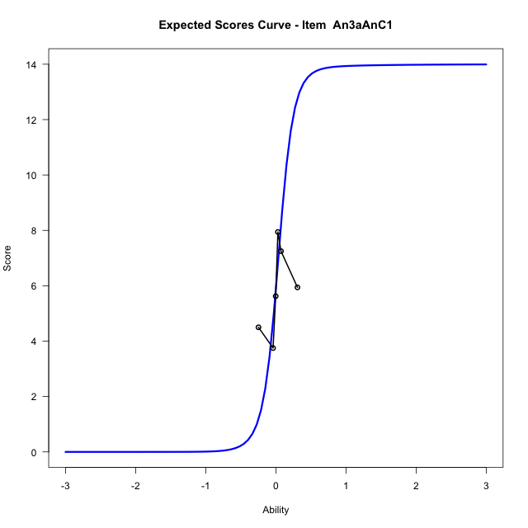
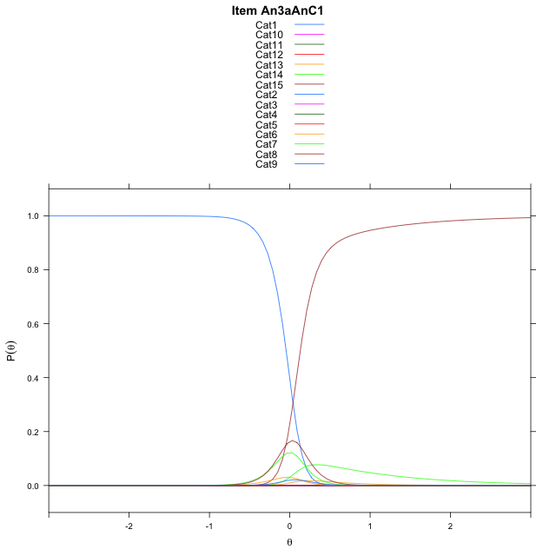
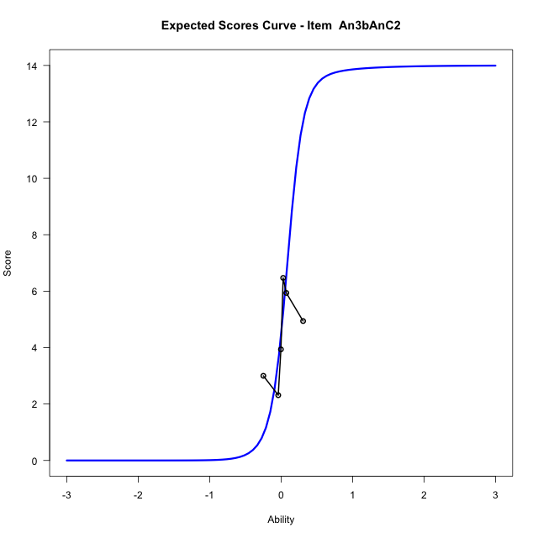
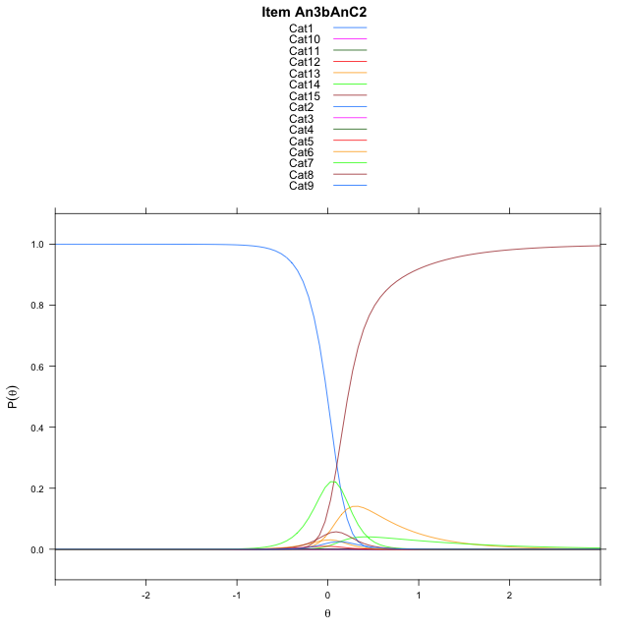
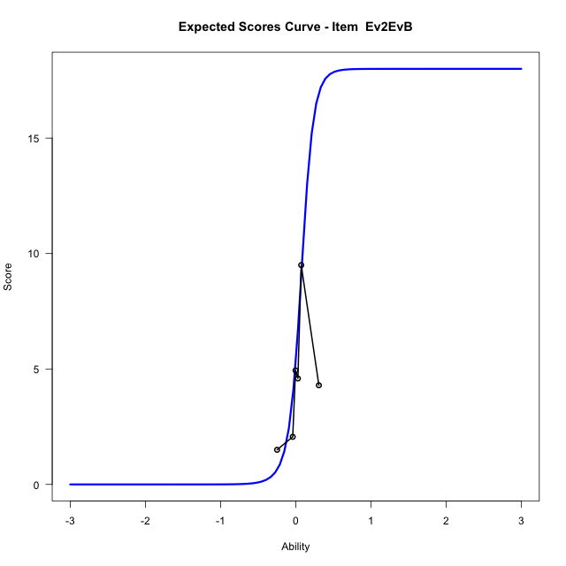
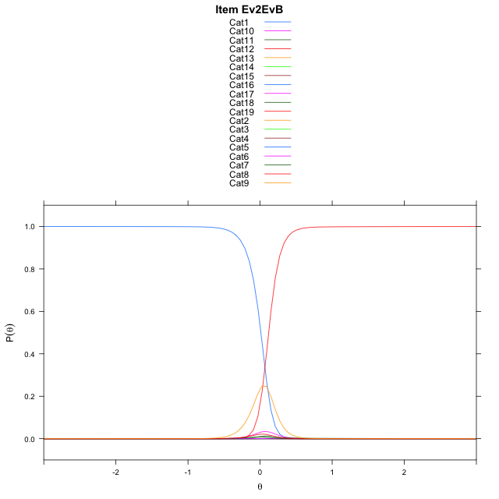
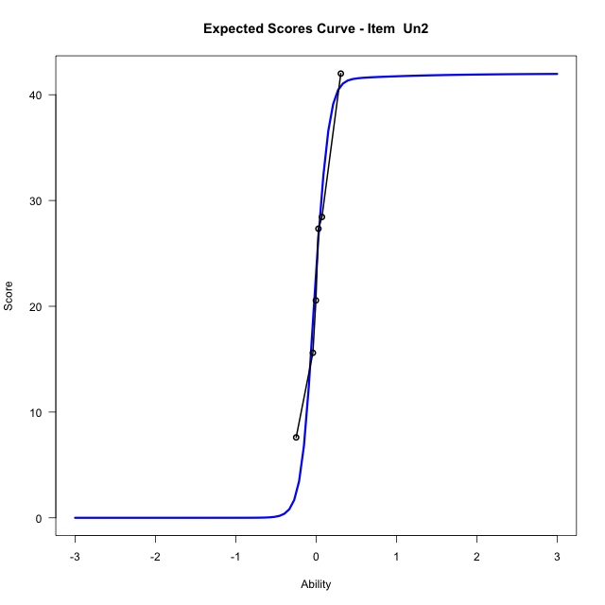
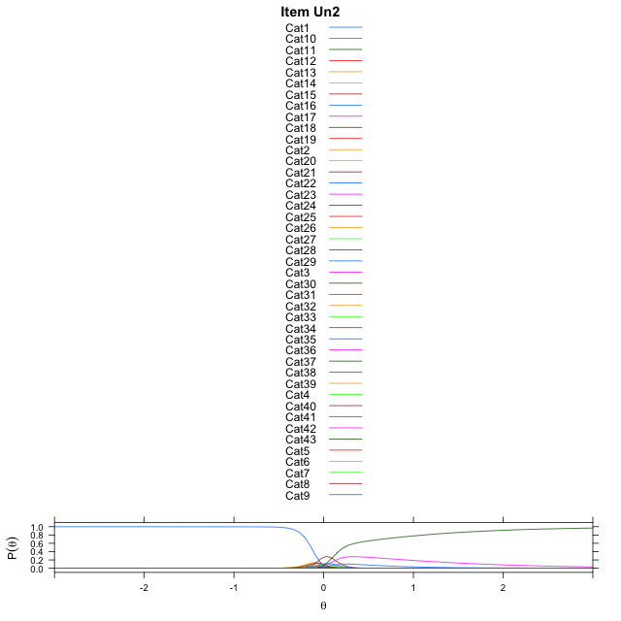
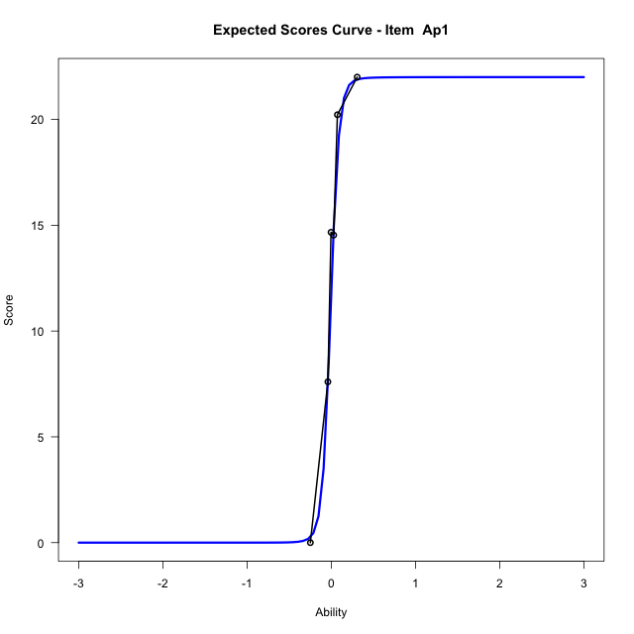
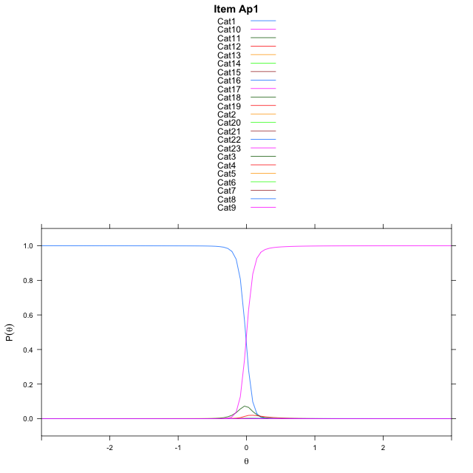
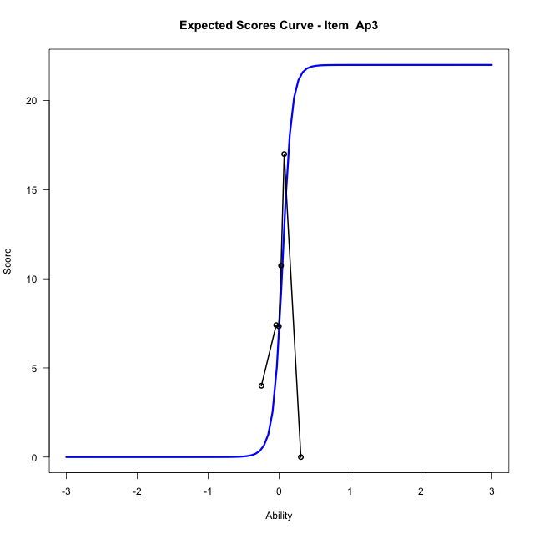
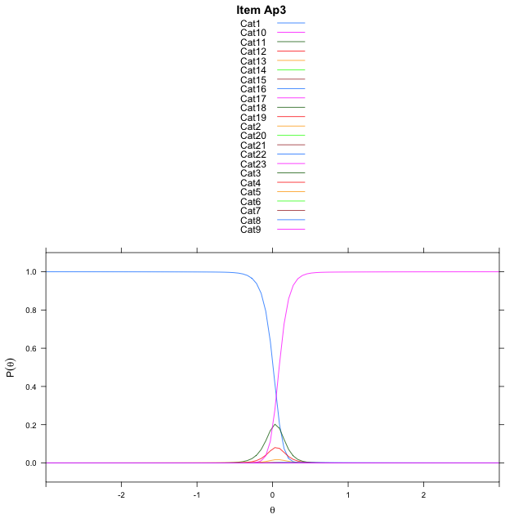
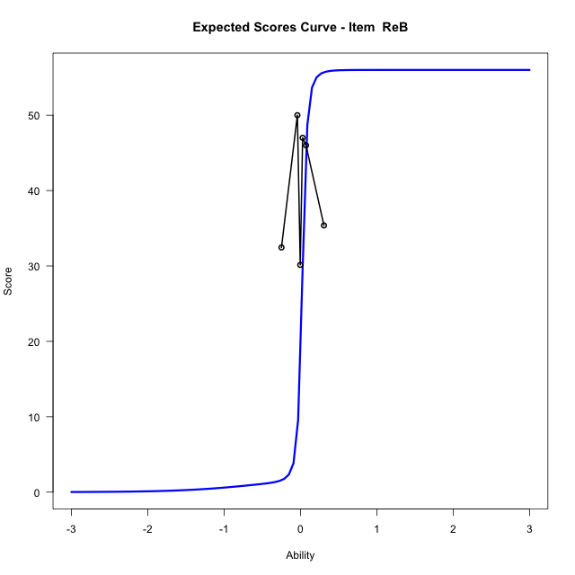
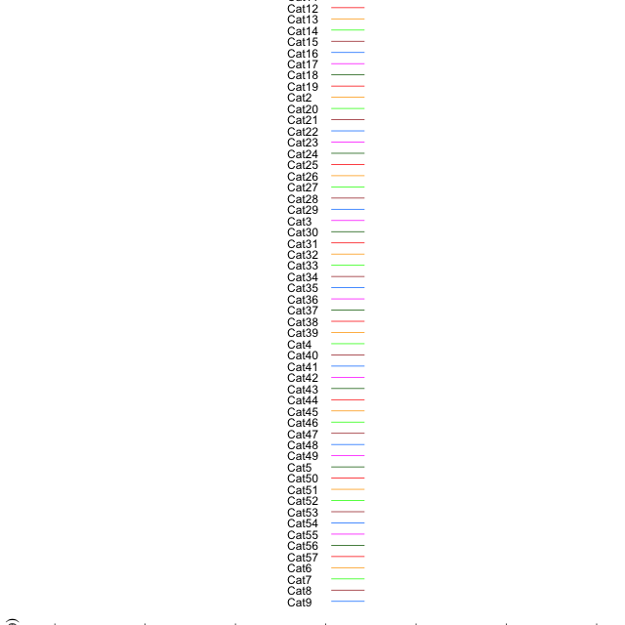
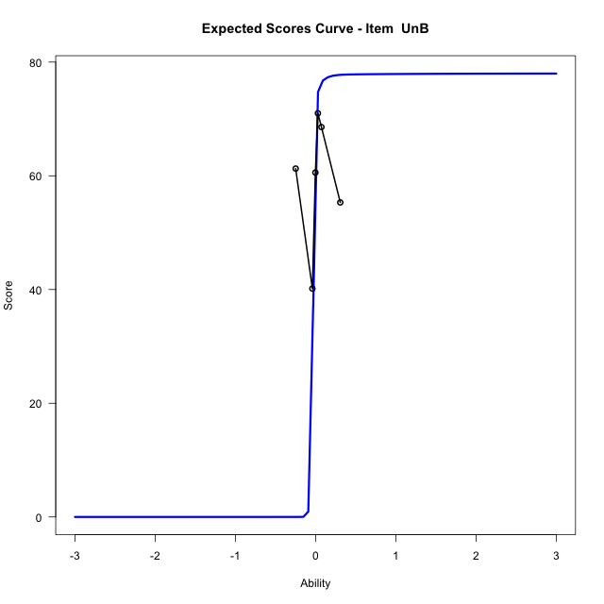
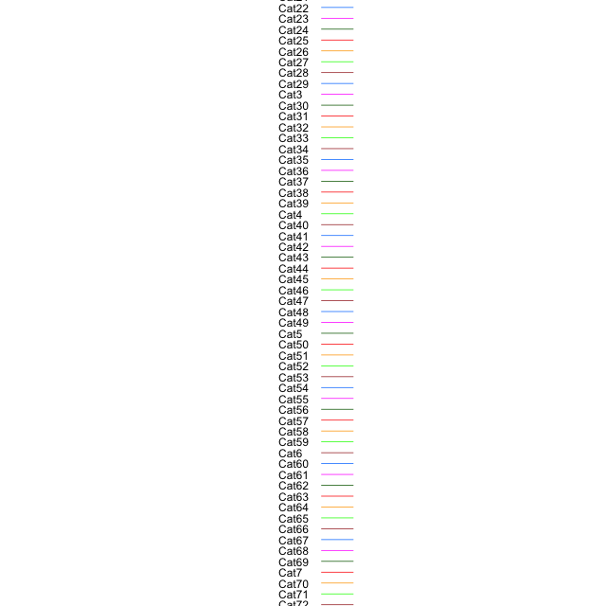
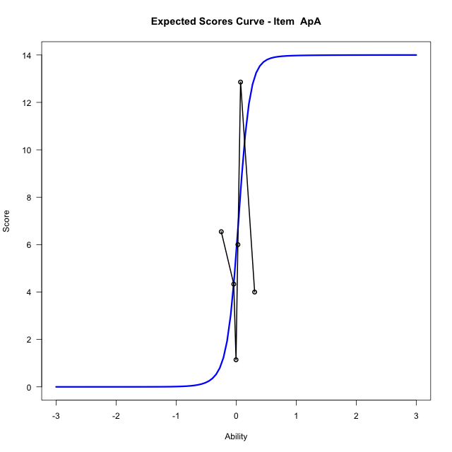
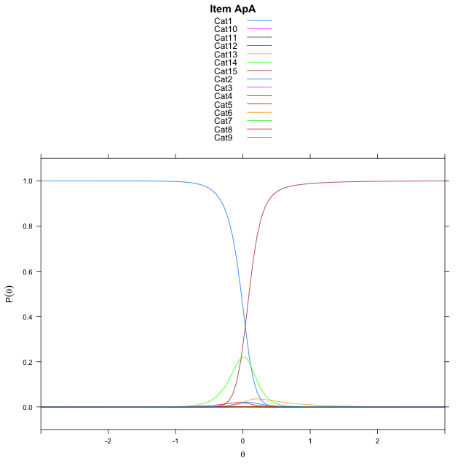
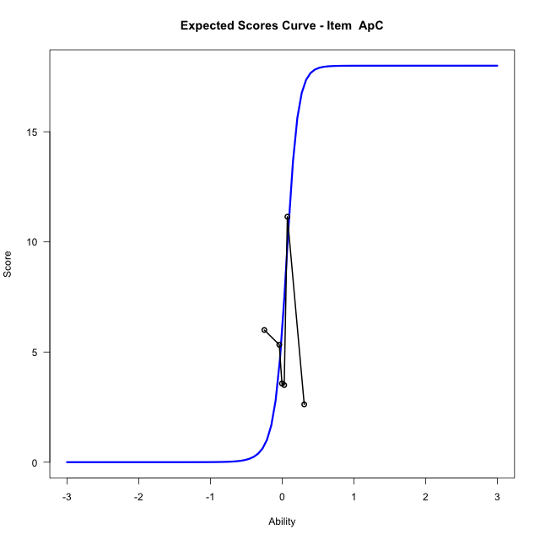
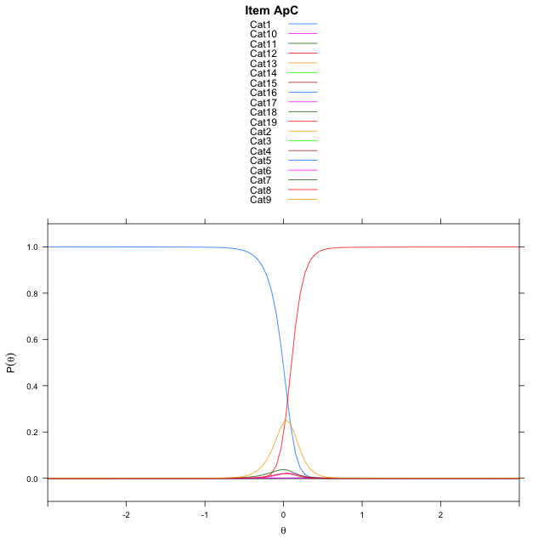
Estimate items information for the measurement model

Full Item Information
item | N | M | xsi.item | AXsi_.Cat1 | AXsi_.Cat2 | AXsi_.Cat3 | AXsi_.Cat4 | AXsi_.Cat5 | AXsi_.Cat6 | AXsi_.Cat7 | AXsi_.Cat8 | AXsi_.Cat9 | AXsi_.Cat10 | AXsi_.Cat11 | AXsi_.Cat12 | AXsi_.Cat13 | AXsi_.Cat14 | AXsi_.Cat15 | AXsi_.Cat16 | AXsi_.Cat17 | AXsi_.Cat18 | AXsi_.Cat19 | AXsi_.Cat20 | AXsi_.Cat21 | AXsi_.Cat22 | AXsi_.Cat23 | AXsi_.Cat24 | AXsi_.Cat25 | AXsi_.Cat26 | AXsi_.Cat27 | AXsi_.Cat28 | AXsi_.Cat29 | AXsi_.Cat30 | AXsi_.Cat31 | AXsi_.Cat32 | AXsi_.Cat33 | AXsi_.Cat34 | AXsi_.Cat35 | AXsi_.Cat36 | AXsi_.Cat37 | AXsi_.Cat38 | AXsi_.Cat39 | AXsi_.Cat40 | AXsi_.Cat41 | AXsi_.Cat42 | AXsi_.Cat43 | AXsi_.Cat44 | AXsi_.Cat45 | AXsi_.Cat46 | AXsi_.Cat47 | AXsi_.Cat48 | AXsi_.Cat49 | AXsi_.Cat50 | AXsi_.Cat51 | AXsi_.Cat52 | AXsi_.Cat53 | AXsi_.Cat54 | AXsi_.Cat55 | AXsi_.Cat56 | AXsi_.Cat57 | AXsi_.Cat58 | AXsi_.Cat59 | AXsi_.Cat60 | AXsi_.Cat61 | AXsi_.Cat62 | AXsi_.Cat63 | AXsi_.Cat64 | AXsi_.Cat65 | AXsi_.Cat66 | AXsi_.Cat67 | AXsi_.Cat68 | AXsi_.Cat69 | AXsi_.Cat70 | AXsi_.Cat71 | AXsi_.Cat72 | AXsi_.Cat73 | AXsi_.Cat74 | AXsi_.Cat75 | AXsi_.Cat76 | AXsi_.Cat77 | AXsi_.Cat78 | B.Cat1.Dim1 | B.Cat2.Dim1 | B.Cat3.Dim1 | B.Cat4.Dim1 | B.Cat5.Dim1 | B.Cat6.Dim1 | B.Cat7.Dim1 | B.Cat8.Dim1 | B.Cat9.Dim1 | B.Cat10.Dim1 | B.Cat11.Dim1 | B.Cat12.Dim1 | B.Cat13.Dim1 | B.Cat14.Dim1 | B.Cat15.Dim1 | B.Cat16.Dim1 | B.Cat17.Dim1 | B.Cat18.Dim1 | B.Cat19.Dim1 | B.Cat20.Dim1 | B.Cat21.Dim1 | B.Cat22.Dim1 | B.Cat23.Dim1 | B.Cat24.Dim1 | B.Cat25.Dim1 | B.Cat26.Dim1 | B.Cat27.Dim1 | B.Cat28.Dim1 | B.Cat29.Dim1 | B.Cat30.Dim1 | B.Cat31.Dim1 | B.Cat32.Dim1 | B.Cat33.Dim1 | B.Cat34.Dim1 | B.Cat35.Dim1 | B.Cat36.Dim1 | B.Cat37.Dim1 | B.Cat38.Dim1 | B.Cat39.Dim1 | B.Cat40.Dim1 | B.Cat41.Dim1 | B.Cat42.Dim1 | B.Cat43.Dim1 | B.Cat44.Dim1 | B.Cat45.Dim1 | B.Cat46.Dim1 | B.Cat47.Dim1 | B.Cat48.Dim1 | B.Cat49.Dim1 | B.Cat50.Dim1 | B.Cat51.Dim1 | B.Cat52.Dim1 | B.Cat53.Dim1 | B.Cat54.Dim1 | B.Cat55.Dim1 | B.Cat56.Dim1 | B.Cat57.Dim1 | B.Cat58.Dim1 | B.Cat59.Dim1 | B.Cat60.Dim1 | B.Cat61.Dim1 | B.Cat62.Dim1 | B.Cat63.Dim1 | B.Cat64.Dim1 | B.Cat65.Dim1 | B.Cat66.Dim1 | B.Cat67.Dim1 | B.Cat68.Dim1 | B.Cat69.Dim1 | B.Cat70.Dim1 | B.Cat71.Dim1 | B.Cat72.Dim1 | B.Cat73.Dim1 | B.Cat74.Dim1 | B.Cat75.Dim1 | B.Cat76.Dim1 | B.Cat77.Dim1 | B.Cat78.Dim1
An3aAnC1 | 98 | 5.8571428571 | 0.041717793837 | 6.5599203599 | 8.0056742899 | 7.8891504384 | 6.8032054643 | 2.5884979846 | 1.1821062071 | 0.89420775216 | 3.004215572 | 6.7134852517 | 7.6879344007 | 6.7716629236 | 3.7307255383 | 2.575443528 | 0.58404911372 |  |  |  |  |  |  |  |  |  |  |  |  |  |  |  |  |  |  |  |  |  |  |  |  |  |  |  |  |  |  |  |  |  |  |  |  |  |  |  |  |  |  |  |  |  |  |  |  |  |  |  |  |  |  |  |  |  |  |  |  |  |  |  |  | 1 | 2 | 3 | 4 | 5 | 6 | 7 | 8 | 9 | 10 | 11 | 12 | 13 | 14 | 0 | 0 | 0 | 0 | 0 | 0 | 0 | 0 | 0 | 0 | 0 | 0 | 0 | 0 | 0 | 0 | 0 | 0 | 0 | 0 | 0 | 0 | 0 | 0 | 0 | 0 | 0 | 0 | 0 | 0 | 0 | 0 | 0 | 0 | 0 | 0 | 0 | 0 | 0 | 0 | 0 | 0 | 0 | 0 | 0 | 0 | 0 | 0 | 0 | 0 | 0 | 0 | 0 | 0 | 0 | 0 | 0 | 0 | 0 | 0 | 0 | 0 | 0 | 0
An3bAnC2 | 98 | 4.4591836735 | 0.099242302614 | 6.9612422049 | 8.0310946397 | 7.3366612043 | 3.9231945308 | 2.771158985 | 0.82722468106 | 2.2621664803 | 3.1942206796 | 7.6471096944 | 8.601817499 | 7.6210937795 | 2.2700394837 | 3.872662406 | 1.3893922366 |  |  |  |  |  |  |  |  |  |  |  |  |  |  |  |  |  |  |  |  |  |  |  |  |  |  |  |  |  |  |  |  |  |  |  |  |  |  |  |  |  |  |  |  |  |  |  |  |  |  |  |  |  |  |  |  |  |  |  |  |  |  |  |  | 1 | 2 | 3 | 4 | 5 | 6 | 7 | 8 | 9 | 10 | 11 | 12 | 13 | 14 | 0 | 0 | 0 | 0 | 0 | 0 | 0 | 0 | 0 | 0 | 0 | 0 | 0 | 0 | 0 | 0 | 0 | 0 | 0 | 0 | 0 | 0 | 0 | 0 | 0 | 0 | 0 | 0 | 0 | 0 | 0 | 0 | 0 | 0 | 0 | 0 | 0 | 0 | 0 | 0 | 0 | 0 | 0 | 0 | 0 | 0 | 0 | 0 | 0 | 0 | 0 | 0 | 0 | 0 | 0 | 0 | 0 | 0 | 0 | 0 | 0 | 0 | 0 | 0
Ev2EvB | 98 | 4.4795918367 | 0.10936007756 | 6.1933747246 | 8.387445491 | 8.792190778 | 8.0646692969 | 6.7396186969 | 4.3486466299 | 3.4594104226 | 1.0773885875 | 3.1915032791 | 4.3176379109 | 7.7699826272 | 8.8607553341 | 9.0895011451 | 9.2609653247 | 9.1000954415 | 8.7896925202 | 7.4660001384 | 1.9684813961 |  |  |  |  |  |  |  |  |  |  |  |  |  |  |  |  |  |  |  |  |  |  |  |  |  |  |  |  |  |  |  |  |  |  |  |  |  |  |  |  |  |  |  |  |  |  |  |  |  |  |  |  |  |  |  |  |  |  |  |  | 1 | 2 | 3 | 4 | 5 | 6 | 7 | 8 | 9 | 10 | 11 | 12 | 13 | 14 | 15 | 16 | 17 | 18 | 0 | 0 | 0 | 0 | 0 | 0 | 0 | 0 | 0 | 0 | 0 | 0 | 0 | 0 | 0 | 0 | 0 | 0 | 0 | 0 | 0 | 0 | 0 | 0 | 0 | 0 | 0 | 0 | 0 | 0 | 0 | 0 | 0 | 0 | 0 | 0 | 0 | 0 | 0 | 0 | 0 | 0 | 0 | 0 | 0 | 0 | 0 | 0 | 0 | 0 | 0 | 0 | 0 | 0 | 0 | 0 | 0 | 0 | 0 | 0
Un2 | 49 | 22.183673469 | 0.0048015033615 | 5.1245828892 | 7.2800312395 | 8.6025038297 | 9.1730631471 | 9.2443490665 | 9.1009689899 | 8.5789525374 | 7.555475683 | 6.733655928 | 5.4346394982 | 0.88621615466 | -0.035824353137 | 0.15116702524 | -0.048846259831 | 4.6091433609 | 6.3752767775 | 7.5459973869 | 8.1254604201 | 8.3432618986 | 8.0339313668 | 7.4300501936 | 6.3158385212 | 5.0310647891 | 1.8069643897 | 1.7363101569 | 0.17487181281 | -0.91743645919 | 0.30929558681 | 1.9979872092 | 5.8492749525 | 7.7670173324 | 8.7644122293 | 9.3253327137 | 9.599083927 | 9.6521431929 | 9.3570404413 | 8.6204862068 | 7.608497277 | 5.4303227272 | 1.4429407709 | 0.66626378641 | 0.20166314118 |  |  |  |  |  |  |  |  |  |  |  |  |  |  |  |  |  |  |  |  |  |  |  |  |  |  |  |  |  |  |  |  |  |  |  |  | 1 | 2 | 3 | 4 | 5 | 6 | 7 | 8 | 9 | 10 | 11 | 12 | 13 | 14 | 15 | 16 | 17 | 18 | 19 | 20 | 21 | 22 | 23 | 24 | 25 | 26 | 27 | 28 | 29 | 30 | 31 | 32 | 33 | 34 | 35 | 36 | 37 | 38 | 39 | 40 | 41 | 42 | 0 | 0 | 0 | 0 | 0 | 0 | 0 | 0 | 0 | 0 | 0 | 0 | 0 | 0 | 0 | 0 | 0 | 0 | 0 | 0 | 0 | 0 | 0 | 0 | 0 | 0 | 0 | 0 | 0 | 0 | 0 | 0 | 0 | 0 | 0 | 0
Ap1 | 49 | 12.857142857 | -0.021039200883 | 6.4625102986 | 8.5669334052 | 9.3651520861 | 9.73331939 | 9.9230724666 | 9.8398313588 | 9.1983121935 | 8.1361089905 | 6.4119611093 | 1.6621488051 | 6.4200294232 | 7.8055333833 | 8.2832511115 | 8.4964135708 | 8.1551683772 | 7.5754462386 | 6.1057938282 | 3.0002875178 | 6.180010126 | 6.7765876705 | 5.9426534053 | -0.46286241942 |  |  |  |  |  |  |  |  |  |  |  |  |  |  |  |  |  |  |  |  |  |  |  |  |  |  |  |  |  |  |  |  |  |  |  |  |  |  |  |  |  |  |  |  |  |  |  |  |  |  |  |  |  |  |  |  | 1 | 2 | 3 | 4 | 5 | 6 | 7 | 8 | 9 | 10 | 11 | 12 | 13 | 14 | 15 | 16 | 17 | 18 | 19 | 20 | 21 | 22 | 0 | 0 | 0 | 0 | 0 | 0 | 0 | 0 | 0 | 0 | 0 | 0 | 0 | 0 | 0 | 0 | 0 | 0 | 0 | 0 | 0 | 0 | 0 | 0 | 0 | 0 | 0 | 0 | 0 | 0 | 0 | 0 | 0 | 0 | 0 | 0 | 0 | 0 | 0 | 0 | 0 | 0 | 0 | 0 | 0 | 0 | 0 | 0 | 0 | 0 | 0 | 0 | 0 | 0 | 0 | 0
Ap3 | 49 | 9.6734693878 | -0.014483566798 | 5.797080847 | 7.2747103975 | 8.0007085381 | 8.3526370029 | 8.6098574672 | 8.4344659775 | 7.7256227532 | 6.9103168828 | 5.0336390215 | 0.38960037399 | 1.2833180479 | 2.8184042939 | 5.1928002641 | 6.7506034645 | 7.8219631176 | 8.0784347767 | 8.2957174783 | 8.212336573 | 7.7959517551 | 7.006209754 | 5.3677717525 | -0.31863846955 |  |  |  |  |  |  |  |  |  |  |  |  |  |  |  |  |  |  |  |  |  |  |  |  |  |  |  |  |  |  |  |  |  |  |  |  |  |  |  |  |  |  |  |  |  |  |  |  |  |  |  |  |  |  |  |  | 1 | 2 | 3 | 4 | 5 | 6 | 7 | 8 | 9 | 10 | 11 | 12 | 13 | 14 | 15 | 16 | 17 | 18 | 19 | 20 | 21 | 22 | 0 | 0 | 0 | 0 | 0 | 0 | 0 | 0 | 0 | 0 | 0 | 0 | 0 | 0 | 0 | 0 | 0 | 0 | 0 | 0 | 0 | 0 | 0 | 0 | 0 | 0 | 0 | 0 | 0 | 0 | 0 | 0 | 0 | 0 | 0 | 0 | 0 | 0 | 0 | 0 | 0 | 0 | 0 | 0 | 0 | 0 | 0 | 0 | 0 | 0 | 0 | 0 | 0 | 0 | 0 | 0
ReB | 49 | 37.755102041 | -0.067792957115 | 4.2960209561 | -1.3475555772 | 3.660709662 | 5.8524712482 | 6.7471246033 | 7.3202841174 | 6.9434307629 | 6.2323221669 | 4.8816864516 | 3.0741962842 | -0.1067169266 | -0.63854356113 | -0.56993958375 | 2.3931042759 | 4.6493660145 | 5.482215348 | 5.7155686698 | 5.200831288 | 3.1272356301 | -1.9937816703 | -1.3686706367 | 2.6741688464 | 4.4646707986 | 5.359317459 | 5.4300318984 | 5.2745849341 | 4.6925513945 | 2.8189331066 | -1.6536559735 | 2.1783026712 | 3.6238587338 | 4.5483709644 | 4.7440794819 | 4.6920232851 | 3.9241057837 | 2.2353264492 | -1.0079258278 | -3.1613856008 | -1.3946393941 | 2.1830709732 | 3.1858183135 | 4.0053912735 | 4.1899206564 | 4.292139773 | 3.6556574312 | 2.3360218202 | -2.1619240324 | -1.3364377811 | 2.2571063248 | 4.4070530504 | 5.2722081238 | 5.6651278228 | 5.4153203073 | 4.356503459 | 2.4484624531 | -3.7964055984 |  |  |  |  |  |  |  |  |  |  |  |  |  |  |  |  |  |  |  |  |  |  | 1 | 2 | 3 | 4 | 5 | 6 | 7 | 8 | 9 | 10 | 11 | 12 | 13 | 14 | 15 | 16 | 17 | 18 | 19 | 20 | 21 | 22 | 23 | 24 | 25 | 26 | 27 | 28 | 29 | 30 | 31 | 32 | 33 | 34 | 35 | 36 | 37 | 38 | 39 | 40 | 41 | 42 | 43 | 44 | 45 | 46 | 47 | 48 | 49 | 50 | 51 | 52 | 53 | 54 | 55 | 56 | 0 | 0 | 0 | 0 | 0 | 0 | 0 | 0 | 0 | 0 | 0 | 0 | 0 | 0 | 0 | 0 | 0 | 0 | 0 | 0 | 0 | 0
UnB | 49 | 58.081632653 | -0.020714157225 | 5.2024925453 | 6.9275283466 | 8.0802941328 | 8.8956563203 | 9.5193763734 | 9.9363798268 | 10.216777513 | 10.446333936 | 10.627042114 | 10.746647825 | 10.82467714 | 11.390916457 | 11.491894068 | 11.244042513 | 10.814269569 | 10.364837128 | 9.8071111293 | 9.1920776641 | 8.5431403892 | 7.7643585903 | 6.5757938688 | 5.7738908181 | 3.7889061168 | -1.4619766762 | 2.8587294104 | 4.7651457391 | 6.1316818648 | 6.9219455247 | 7.147520094 | 7.2030722268 | 7.2545918183 | 7.1248453855 | 6.6997383348 | 6.4277437964 | 5.356797953 | 4.0359929077 | -0.22175248207 | 0.086747021945 | -0.38789316714 | 3.6408397951 | 5.2900308 | 6.1366061389 | 6.9870779589 | 7.2570345113 | 7.2051774556 | 6.7395215793 | 6.1799172799 | 5.0762106592 | 3.1174871902 | -1.7247915437 | -1.3641427691 | -1.9740160436 | 3.0530694516 | 4.9757842425 | 6.1654534983 | 6.9088210582 | 7.1474733719 | 7.0380201399 | 6.5192040118 | 6.4396625511 | 5.7495391415 | 4.1942710942 | 1.10489719 | -1.4368380174 | -2.7299691967 | 3.2321201256 | 5.0453844745 | 6.7778096796 | 7.3937876063 | 7.6121088068 | 7.7274497011 | 7.7095996728 | 7.4072310746 | 6.7523758235 | 5.6413319501 | 3.4099995718 | -0.58170885042 | -1.6157042636 | 1 | 2 | 3 | 4 | 5 | 6 | 7 | 8 | 9 | 10 | 11 | 12 | 13 | 14 | 15 | 16 | 17 | 18 | 19 | 20 | 21 | 22 | 23 | 24 | 25 | 26 | 27 | 28 | 29 | 30 | 31 | 32 | 33 | 34 | 35 | 36 | 37 | 38 | 39 | 40 | 41 | 42 | 43 | 44 | 45 | 46 | 47 | 48 | 49 | 50 | 51 | 52 | 53 | 54 | 55 | 56 | 57 | 58 | 59 | 60 | 61 | 62 | 63 | 64 | 65 | 66 | 67 | 68 | 69 | 70 | 71 | 72 | 73 | 74 | 75 | 76 | 77 | 78
ApA | 49 | 5.5510204082 | 0.039903374243 | 6.4201472205 | 7.4366641164 | 6.7006137101 | 3.1716262584 | 5.7007772337 | 0.71219962328 | 5.9476307823 | 3.1751879116 | 6.917001417 | 7.7921289492 | 6.6175985155 | 3.1827704013 | 5.8952443848 | 0.55864723941 |  |  |  |  |  |  |  |  |  |  |  |  |  |  |  |  |  |  |  |  |  |  |  |  |  |  |  |  |  |  |  |  |  |  |  |  |  |  |  |  |  |  |  |  |  |  |  |  |  |  |  |  |  |  |  |  |  |  |  |  |  |  |  |  | 1 | 2 | 3 | 4 | 5 | 6 | 7 | 8 | 9 | 10 | 11 | 12 | 13 | 14 | 0 | 0 | 0 | 0 | 0 | 0 | 0 | 0 | 0 | 0 | 0 | 0 | 0 | 0 | 0 | 0 | 0 | 0 | 0 | 0 | 0 | 0 | 0 | 0 | 0 | 0 | 0 | 0 | 0 | 0 | 0 | 0 | 0 | 0 | 0 | 0 | 0 | 0 | 0 | 0 | 0 | 0 | 0 | 0 | 0 | 0 | 0 | 0 | 0 | 0 | 0 | 0 | 0 | 0 | 0 | 0 | 0 | 0 | 0 | 0 | 0 | 0 | 0 | 0
ApC | 49 | 5.1020408163 | 0.089297242521 | 6.0924094629 | 7.8305705031 | 8.4398325801 | 7.6939677781 | 6.1690096379 | 2.7244881174 | 3.3860210157 | 0.93623379942 | 3.4742746268 | 7.0647825366 | 8.5980500187 | 9.6492028637 | 9.9533762192 | 9.9107339622 | 9.3419922841 | 8.810332906 | 7.2910460066 | 1.6073503654 |  |  |  |  |  |  |  |  |  |  |  |  |  |  |  |  |  |  |  |  |  |  |  |  |  |  |  |  |  |  |  |  |  |  |  |  |  |  |  |  |  |  |  |  |  |  |  |  |  |  |  |  |  |  |  |  |  |  |  |  | 1 | 2 | 3 | 4 | 5 | 6 | 7 | 8 | 9 | 10 | 11 | 12 | 13 | 14 | 15 | 16 | 17 | 18 | 0 | 0 | 0 | 0 | 0 | 0 | 0 | 0 | 0 | 0 | 0 | 0 | 0 | 0 | 0 | 0 | 0 | 0 | 0 | 0 | 0 | 0 | 0 | 0 | 0 | 0 | 0 | 0 | 0 | 0 | 0 | 0 | 0 | 0 | 0 | 0 | 0 | 0 | 0 | 0 | 0 | 0 | 0 | 0 | 0 | 0 | 0 | 0 | 0 | 0 | 0 | 0 | 0 | 0 | 0 | 0 | 0 | 0 | 0 | 0

Thurstonian Thresholds (category-wise)
 | Cat1 | Cat2 | Cat3 | Cat4 | Cat5 | Cat6 | Cat7 | Cat8 | Cat9 | Cat10 | Cat11 | Cat12 | Cat13 | Cat14 | Cat15 | Cat16 | Cat17 | Cat18 | Cat19 | Cat20 | Cat21 | Cat22 | Cat23 | Cat24 | Cat25 | Cat26 | Cat27 | Cat28 | Cat29 | Cat30 | Cat31 | Cat32 | Cat33 | Cat34 | Cat35 | Cat36 | Cat37 | Cat38 | Cat39 | Cat40 | Cat41 | Cat42 | Cat43 | Cat44 | Cat45 | Cat46 | Cat47 | Cat48 | Cat49 | Cat50 | Cat51 | Cat52 | Cat53 | Cat54 | Cat55 | Cat56 | Cat57 | Cat58 | Cat59 | Cat60 | Cat61 | Cat62 | Cat63 | Cat64 | Cat65 | Cat66 | Cat67 | Cat68 | Cat69 | Cat70 | Cat71 | Cat72 | Cat73 | Cat74 | Cat75 | Cat76 | Cat77 | Cat78
An3aAnC1 | -0.045135498047 | -0.044952392578 | -0.044769287109 | -0.044769287109 | -0.044586181641 | -0.031402587891 | 0.020599365234 | 0.089080810547 | 0.097686767578 | 0.098052978516 | 0.098052978516 | 0.098419189453 | 0.10464477539 | 0.13046264648
An3bAnC2 | -0.0052185058594 | -0.0050354003906 | -0.0048522949219 | -0.0046691894531 | -0.00027465820312 | 0.013641357422 | 0.11068725586 | 0.13412475586 | 0.14437866211 | 0.14456176758 | 0.14456176758 | 0.14474487305 | 0.20132446289 | 0.21926879883
Ev2EvB | 0.011627197266 | 0.011993408203 | 0.011993408203 | 0.012176513672 | 0.012176513672 | 0.012359619141 | 0.015289306641 | 0.022613525391 | 0.10391235352 | 0.11416625977 | 0.11801147461 | 0.11801147461 | 0.11819458008 | 0.11819458008 | 0.11819458008 | 0.11837768555 | 0.11837768555 | 0.11892700195
Un2 | -0.13778686523 | -0.13723754883 | -0.13705444336 | -0.13705444336 | -0.13705444336 | -0.13705444336 | -0.13705444336 | -0.13705444336 | -0.13705444336 | -0.13705444336 | -0.13687133789 | -0.12185668945 | -0.086700439453 | -0.060699462891 | -0.034332275391 | -0.034149169922 | -0.034149169922 | -0.034149169922 | -0.034149169922 | -0.034149169922 | -0.034149169922 | -0.034149169922 | -0.033966064453 | -0.033966064453 | -0.030670166016 | -0.027008056641 | -0.0079650878906 | 0.068572998047 | 0.097503662109 | 0.10263061523 | 0.10263061523 | 0.10263061523 | 0.1028137207 | 0.1028137207 | 0.1028137207 | 0.1028137207 | 0.1028137207 | 0.1028137207 | 0.1028137207 | 0.10299682617 | 0.12295532227 | 0.22512817383
Ap1 | -0.016204833984 | -0.016021728516 | -0.016021728516 | -0.016021728516 | -0.016021728516 | -0.016021728516 | -0.016021728516 | -0.016021728516 | -0.015838623047 | -0.015838623047 | -0.0013732910156 | -0.0011901855469 | -0.0011901855469 | -0.0011901855469 | -0.0011901855469 | -0.0011901855469 | -0.0010070800781 | -0.0010070800781 | 0.0022888183594 | 0.0024719238281 | 0.0024719238281 | 0.0026550292969
Ap3 | 0.0081481933594 | 0.0085144042969 | 0.0086975097656 | 0.0086975097656 | 0.0086975097656 | 0.0086975097656 | 0.0086975097656 | 0.0088806152344 | 0.0088806152344 | 0.0094299316406 | 0.061614990234 | 0.081756591797 | 0.085968017578 | 0.086334228516 | 0.086334228516 | 0.086517333984 | 0.086517333984 | 0.086517333984 | 0.086517333984 | 0.086517333984 | 0.086700439453 | 0.087066650391
ReB | -0.58071899414 | -0.5739440918 | -0.0068664550781 | -0.0066833496094 | -0.0065002441406 | -0.0065002441406 | -0.0065002441406 | -0.0065002441406 | -0.0065002441406 | -0.0065002441406 | -0.0063171386719 | -0.0017395019531 | 0.0046691894531 | 0.0092468261719 | 0.0096130371094 | 0.0096130371094 | 0.0096130371094 | 0.0096130371094 | 0.0096130371094 | 0.0096130371094 | 0.019683837891 | 0.024261474609 | 0.024444580078 | 0.024444580078 | 0.024444580078 | 0.024444580078 | 0.024444580078 | 0.024444580078 | 0.024444580078 | 0.028839111328 | 0.028839111328 | 0.028839111328 | 0.028839111328 | 0.028839111328 | 0.028839111328 | 0.028839111328 | 0.029022216797 | 0.030670166016 | 0.046783447266 | 0.049896240234 | 0.050079345703 | 0.050079345703 | 0.050079345703 | 0.050079345703 | 0.050079345703 | 0.050079345703 | 0.050262451172 | 0.059417724609 | 0.064178466797 | 0.064361572266 | 0.064361572266 | 0.064361572266 | 0.064361572266 | 0.064361572266 | 0.064361572266 | 0.064544677734
UnB | -0.030670166016 | -0.030487060547 | -0.030487060547 | -0.030487060547 | -0.030487060547 | -0.030487060547 | -0.030487060547 | -0.030487060547 | -0.030487060547 | -0.030487060547 | -0.030487060547 | -0.030487060547 | -0.030487060547 | -0.030487060547 | -0.030487060547 | -0.030487060547 | -0.030487060547 | -0.030487060547 | -0.030487060547 | -0.030487060547 | -0.030487060547 | -0.030487060547 | -0.030487060547 | -0.030487060547 | -0.030487060547 | -0.030487060547 | -0.030487060547 | -0.030487060547 | -0.030487060547 | -0.030487060547 | -0.030487060547 | -0.030487060547 | -0.030487060547 | -0.030487060547 | -0.030487060547 | -0.030487060547 | -0.030487060547 | -0.030487060547 | -0.030303955078 | -0.030303955078 | -0.030303955078 | -0.030303955078 | -0.030303955078 | -0.030303955078 | -0.030303955078 | -0.030303955078 | -0.030303955078 | -0.030303955078 | -0.030303955078 | -0.030303955078 | -0.029937744141 | -0.029754638672 | -0.029022216797 | -0.029022216797 | -0.029022216797 | -0.029022216797 | -0.029022216797 | -0.029022216797 | -0.029022216797 | -0.029022216797 | -0.029022216797 | -0.029022216797 | -0.029022216797 | -0.029022216797 | -0.027374267578 | -0.019500732422 | -0.019317626953 | -0.019317626953 | -0.019317626953 | -0.019317626953 | -0.019317626953 | -0.019317626953 | -0.019317626953 | -0.019317626953 | -0.019317626953 | -0.019317626953 | -0.019317626953 | -0.0063171386719
ApA | -0.023345947266 | -0.022979736328 | -0.022979736328 | -0.022796630859 | -0.014923095703 | -0.014190673828 | 0.070587158203 | 0.070953369141 | 0.078460693359 | 0.078826904297 | 0.078826904297 | 0.079193115234 | 0.090179443359 | 0.091094970703
ApC | -0.0059509277344 | -0.0055847167969 | -0.0054016113281 | -0.0054016113281 | -0.0052185058594 | -0.0048522949219 | 0.0081481933594 | 0.015106201172 | 0.094757080078 | 0.10098266602 | 0.10116577148 | 0.10134887695 | 0.10134887695 | 0.10134887695 | 0.10134887695 | 0.10134887695 | 0.10153198242 | 0.10189819336

Thurstonian Thresholds (item-wise)
 | Threshold
An3aAnC1 | 0.084999805904
An3bAnC2 | 0.16688845738
Ev2EvB | 0.17545897498
Un2 | 0.040954801851
Ap1 | -0.15373243178
Ap3 | -0.13916471019
ReB | 0.067659463441
UnB | -0.078839485083
ApA | 0.097823088648
ApC | 0.15024819208

Item Infit/Outfit Statistic
parameter | Outfit | Outfit_t | Outfit_p | Outfit_pholm | Infit | Infit_t | Infit_p | Infit_pholm
An3aAnC1_Cat1 | 1.002008292 | 0.060924403771 | 0.95141941414 | 1 | 1.0020082925 | 0.060924413478 | 0.95141940641 | 1
An3aAnC1_Cat2 | 1.0015977085 | 0.051517291808 | 0.95891332328 | 1 | 1.0015977089 | 0.051517301555 | 0.95891331551 | 1
An3aAnC1_Cat3 | 1.0015046533 | 0.049372931886 | 0.96062209907 | 1 | 1.0015046537 | 0.049372941642 | 0.9606220913 | 1
An3aAnC1_Cat4 | 1.0013997913 | 0.046950970512 | 0.96255230426 | 1 | 1.0013997917 | 0.046950980279 | 0.96255229648 | 1
An3aAnC1_Cat5 | 1.0010823205 | 0.039582337951 | 0.96842610868 | 1 | 1.0010823209 | 0.039582347749 | 0.96842610086 | 1
An3aAnC1_Cat6 | 1.0010723201 | 0.045810695991 | 0.96346113359 | 1 | 1.0010723205 | 0.045810709664 | 0.9634611227 | 1
An3aAnC1_Cat7 | 0.9992803392 | -0.029365811957 | 0.97657283914 | 1 | 0.99928033961 | -0.029365791747 | 0.97657285526 | 1
An3aAnC1_Cat8 | 0.99665915272 | -0.0035727445103 | 0.99714936838 | 1 | 0.99665915321 | -0.0035727393728 | 0.99714937248 | 1
An3aAnC1_Cat9 | 0.99511970225 | -0.01063223936 | 0.9915168602 | 1 | 0.99511970276 | -0.01063223456 | 0.99151686403 | 1
An3aAnC1_Cat10 | 0.99604797634 | -0.0017077600602 | 0.99863740528 | 1 | 0.99604797685 | -0.0017077552651 | 0.9986374091 | 1
An3aAnC1_Cat11 | 0.99639543237 | 0.0016213100729 | 0.99870638229 | 1 | 0.99639543288 | 0.0016213148664 | 0.99870637847 | 1
An3aAnC1_Cat12 | 0.99730937283 | 0.010348666429 | 0.99174310621 | 1 | 0.99730937334 | 0.010348671218 | 0.99174310239 | 1
An3aAnC1_Cat13 | 0.99605002601 | 0.0023808619076 | 0.99810034884 | 1 | 0.99605002653 | 0.0023808665582 | 0.99810034513 | 1
An3aAnC1_Cat14 | 0.99567482961 | 0.011445420792 | 0.99086807484 | 1 | 0.99567483018 | 0.011445425104 | 0.99086807139 | 1
An3bAnC2_Cat1 | 1.0000851593 | 0.020387066557 | 0.9837346011 | 1 | 1.0000851597 | 0.020387155305 | 0.9837345303 | 1
An3bAnC2_Cat2 | 1.0000472637 | 0.012323778089 | 0.99016729662 | 1 | 1.0000472641 | 0.012323870171 | 0.99016722316 | 1
An3bAnC2_Cat3 | 1.0000348599 | 0.0095559925253 | 0.99237553714 | 1 | 1.0000348603 | 0.0095560858117 | 0.99237546271 | 1
An3bAnC2_Cat4 | 1.0000103807 | 0.0038781310258 | 0.99690570689 | 1 | 1.0000103811 | 0.0038782268832 | 0.9969056304 | 1
An3bAnC2_Cat5 | 1.0000026892 | 0.011556302757 | 0.99077960968 | 1 | 1.0000026896 | 0.011558010085 | 0.99077824752 | 1
An3bAnC2_Cat6 | 0.99987167695 | -0.0064800923377 | 0.99482967056 | 1 | 0.99987167735 | -0.0064800593696 | 0.99482969686 | 1
An3bAnC2_Cat7 | 0.9987466739 | 0.026658242029 | 0.97873231932 | 1 | 0.99874667442 | 0.02665824667 | 0.97873231562 | 1
An3bAnC2_Cat8 | 0.99836916608 | 0.038304963674 | 0.96944453325 | 1 | 0.9983691667 | 0.038304967825 | 0.96944452994 | 1
An3bAnC2_Cat9 | 0.99705026863 | 0.036854594006 | 0.97060094386 | 1 | 0.99705026929 | 0.036854598046 | 0.97060094064 | 1
An3bAnC2_Cat10 | 0.99790201946 | 0.042115774471 | 0.96640640512 | 1 | 0.99790202012 | 0.042115778512 | 0.9664064019 | 1
An3bAnC2_Cat11 | 0.99822436762 | 0.044103177676 | 0.96482215983 | 1 | 0.99822436828 | 0.044103181716 | 0.96482215661 | 1
An3bAnC2_Cat12 | 0.99911046776 | 0.049555885305 | 0.96047630184 | 1 | 0.99911046842 | 0.049555889345 | 0.96047629862 | 1
An3bAnC2_Cat13 | 0.9977090588 | 0.062275788203 | 0.95034320926 | 1 | 0.99770905967 | 0.062275792172 | 0.9503432061 | 1
An3bAnC2_Cat14 | 0.9977364588 | 0.067654929244 | 0.94606032831 | 1 | 0.99773645973 | 0.06765493324 | 0.94606032513 | 1
Ev2EvB_Cat1 | 0.98716476554 | -0.97369773729 | 0.33020664112 | 1 | 0.98716476593 | -0.97369770694 | 0.33020665619 | 1
Ev2EvB_Cat2 | 0.98705209688 | -0.95636182472 | 0.33888946466 | 1 | 0.98705209728 | -0.95636179516 | 0.33888947959 | 1
Ev2EvB_Cat3 | 0.9870404649 | -0.95445850943 | 0.33985160169 | 1 | 0.9870404653 | -0.95445847995 | 0.3398516166 | 1
Ev2EvB_Cat4 | 0.98703268372 | -0.95317176 | 0.34050305223 | 1 | 0.98703268412 | -0.95317173058 | 0.34050306713 | 1
Ev2EvB_Cat5 | 0.98701562313 | -0.95031097274 | 0.34195426507 | 1 | 0.98701562352 | -0.95031094345 | 0.34195427995 | 1
Ev2EvB_Cat6 | 0.98694275564 | -0.9374049688 | 0.34855028602 | 1 | 0.98694275604 | -0.93740494006 | 0.3485503008 | 1
Ev2EvB_Cat7 | 0.98306704434 | -0.96716473099 | 0.33346169026 | 1 | 0.98306704474 | -0.9671647081 | 0.33346170171 | 1
Ev2EvB_Cat8 | 0.97486494309 | -0.96653466076 | 0.33377671173 | 1 | 0.97486494349 | -0.96653464525 | 0.33377671949 | 1
Ev2EvB_Cat9 | 0.83080584636 | -1.1186925232 | 0.263271336 | 1 | 0.83080584689 | -1.1186925193 | 0.26327133765 | 1
Ev2EvB_Cat10 | 0.78691055633 | -1.2162910261 | 0.22387407881 | 1 | 0.7869105569 | -1.2162910224 | 0.22387408021 | 1
Ev2EvB_Cat11 | 0.76944525782 | -1.2507932516 | 0.21100991763 | 1 | 0.7694452584 | -1.2507932479 | 0.21100991896 | 1
Ev2EvB_Cat12 | 0.77041282751 | -1.2425701525 | 0.2140262744 | 1 | 0.77041282809 | -1.2425701488 | 0.21402627574 | 1
Ev2EvB_Cat13 | 0.77079875225 | -1.2393007917 | 0.21523412562 | 1 | 0.77079875283 | -1.2393007881 | 0.21523412697 | 1
Ev2EvB_Cat14 | 0.77113257943 | -1.2364775788 | 0.21628109488 | 1 | 0.77113258002 | -1.2364775752 | 0.21628109624 | 1
Ev2EvB_Cat15 | 0.77143073279 | -1.2339598172 | 0.21721787795 | 1 | 0.77143073338 | -1.2339598135 | 0.2172178793 | 1
Ev2EvB_Cat16 | 0.77176195094 | -1.2311669784 | 0.21826041905 | 1 | 0.77176195153 | -1.2311669748 | 0.21826042041 | 1
Ev2EvB_Cat17 | 0.77221585481 | -1.2273467008 | 0.21969230991 | 1 | 0.7722158554 | -1.2273466972 | 0.21969231128 | 1
Ev2EvB_Cat18 | 0.77406182272 | -1.2118933678 | 0.22555320124 | 1 | 0.77406182331 | -1.2118933641 | 0.22555320264 | 1
Un2_Cat1 | 0.67564152272 | -1.0815278931 | 0.27946236002 | 1 | 0.67564152331 | -1.0815278906 | 0.27946236112 | 1
Un2_Cat2 | 0.67328977082 | -1.0966709427 | 0.27278526301 | 1 | 0.6732897714 | -1.0966709403 | 0.27278526409 | 1
Un2_Cat3 | 0.67305355318 | -1.0982022368 | 0.27211618973 | 1 | 0.67305355376 | -1.0982022343 | 0.2721161908 | 1
Un2_Cat4 | 0.67299539899 | -1.0985795153 | 0.27195151685 | 1 | 0.67299539957 | -1.0985795128 | 0.27195151792 | 1
Un2_Cat5 | 0.67296438981 | -1.098780736 | 0.27186371678 | 1 | 0.67296439039 | -1.0987807336 | 0.27186371785 | 1
Un2_Cat6 | 0.67293720275 | -1.0989571817 | 0.27178674298 | 1 | 0.67293720334 | -1.0989571792 | 0.27178674406 | 1
Un2_Cat7 | 0.6729076833 | -1.0991487932 | 0.27170317004 | 1 | 0.67290768389 | -1.0991487907 | 0.27170317111 | 1
Un2_Cat8 | 0.67285958236 | -1.0994610812 | 0.27156700077 | 1 | 0.67285958294 | -1.0994610787 | 0.27156700184 | 1
Un2_Cat9 | 0.67272862207 | -1.1003117203 | 0.27119632728 | 1 | 0.67272862265 | -1.1003117179 | 0.27119632835 | 1
Un2_Cat10 | 0.6724152226 | -1.1023497512 | 0.27030964796 | 1 | 0.67241522319 | -1.1023497488 | 0.27030964903 | 1
Un2_Cat11 | 0.671073276 | -1.1111145824 | 0.26651903183 | 1 | 0.67107327658 | -1.1111145799 | 0.26651903288 | 1
Un2_Cat12 | 0.76435851081 | -0.96820028916 | 0.33294435054 | 1 | 0.76435851134 | -0.96820028657 | 0.33294435183 | 1
Un2_Cat13 | 0.86157571678 | -0.87403628321 | 0.38209849471 | 1 | 0.86157571723 | -0.87403628006 | 0.38209849643 | 1
Un2_Cat14 | 0.91218860389 | -1.0175027242 | 0.30891433698 | 1 | 0.91218860429 | -1.0175027193 | 0.30891433931 | 1
Un2_Cat15 | 0.97940917528 | -1.1287541703 | 0.25900155066 | 1 | 0.97940917567 | -1.1287541485 | 0.25900155987 | 1
Un2_Cat16 | 0.97967409266 | -1.1380495417 | 0.25509979601 | 1 | 0.97967409306 | -1.1380495194 | 0.25509980532 | 1
Un2_Cat17 | 0.97971750448 | -1.1395497015 | 0.25447395066 | 1 | 0.97971750487 | -1.1395496791 | 0.25447395999 | 1
Un2_Cat18 | 0.9797303689 | -1.1399930414 | 0.25428920019 | 1 | 0.97973036929 | -1.139993019 | 0.25428920952 | 1
Un2_Cat19 | 0.9797373233 | -1.1402324786 | 0.25418945976 | 1 | 0.9797373237 | -1.1402324562 | 0.2541894691 | 1
Un2_Cat20 | 0.97974280258 | -1.140421015 | 0.25411094181 | 1 | 0.97974280297 | -1.1404209926 | 0.25411095115 | 1
Un2_Cat21 | 0.97975016905 | -1.1406743314 | 0.25400547213 | 1 | 0.97975016944 | -1.140674309 | 0.25400548146 | 1
Un2_Cat22 | 0.97976363087 | -1.1411367908 | 0.25381300324 | 1 | 0.97976363126 | -1.1411367683 | 0.25381301258 | 1
Un2_Cat23 | 0.97980570686 | -1.142578414 | 0.25321367209 | 1 | 0.97980570726 | -1.1425783914 | 0.25321368145 | 1
Un2_Cat24 | 0.97996833876 | -1.1480970871 | 0.25092848654 | 1 | 0.97996833915 | -1.1480970643 | 0.25092849596 | 1
Un2_Cat25 | 0.98934944732 | -1.0345134439 | 0.30089619515 | 1 | 0.98934944772 | -1.0345134051 | 0.30089621326 | 1
Un2_Cat26 | 1.000251273 | 1.0061165267 | 0.31435951959 | 1 | 1.0002512734 | 1.0061181285 | 0.31435874918 | 1
Un2_Cat27 | 1.0610125644 | 1.1471182959 | 0.25133273326 | 1 | 1.0610125649 | 1.1471183038 | 0.25133272996 | 1
Un2_Cat28 | 1.3601867936 | 1.4499633117 | 0.14706875043 | 1 | 1.3601867945 | 1.4499633149 | 0.14706874955 | 1
Un2_Cat29 | 2.0051498146 | 1.767233468 | 0.077189136884 | 1 | 2.0051498177 | 1.7672334721 | 0.077189136206 | 1
Un2_Cat30 | 1.9646662982 | 1.610938415 | 0.10719314607 | 1 | 1.9646663017 | 1.6109384192 | 0.10719314516 | 1
Un2_Cat31 | 1.9704801447 | 1.6157009095 | 0.10615899425 | 1 | 1.9704801482 | 1.6157009137 | 0.10615899334 | 1
Un2_Cat32 | 1.9712006792 | 1.6162893876 | 0.10603176021 | 1 | 1.9712006827 | 1.6162893918 | 0.10603175931 | 1
Un2_Cat33 | 1.9714377259 | 1.616482905 | 0.10598994653 | 1 | 1.9714377294 | 1.6164829091 | 0.10598994563 | 1
Un2_Cat34 | 1.971559316 | 1.6165821509 | 0.10596850733 | 1 | 1.9715593195 | 1.6165821551 | 0.10596850642 | 1
Un2_Cat35 | 1.9716436253 | 1.6166509606 | 0.10595364501 | 1 | 1.9716436288 | 1.6166509648 | 0.1059536441 | 1
Un2_Cat36 | 1.9717174495 | 1.6167112086 | 0.10594063332 | 1 | 1.971717453 | 1.6167112128 | 0.10594063242 | 1
Un2_Cat37 | 1.9718095857 | 1.6167863951 | 0.10592439713 | 1 | 1.9718095892 | 1.6167863993 | 0.10592439623 | 1
Un2_Cat38 | 1.971988517 | 1.6169323918 | 0.10589287546 | 1 | 1.9719885205 | 1.616932396 | 0.10589287455 | 1
Un2_Cat39 | 1.9724592255 | 1.6173163465 | 0.10581001255 | 1 | 1.972459229 | 1.6173163507 | 0.10581001164 | 1
Un2_Cat40 | 1.976566973 | 1.6206600456 | 0.10509056687 | 1 | 1.9765669765 | 1.6206600498 | 0.10509056597 | 1
Un2_Cat41 | 1.9242996345 | 1.4560905641 | 0.14536758566 | 1 | 1.9242996384 | 1.4560905685 | 0.14536758444 | 1
Un2_Cat42 | 1.6653872331 | 1.0201610854 | 0.30765207004 | 1 | 1.6653872378 | 1.0201610902 | 0.30765206777 | 1
Ap1_Cat1 | 1.1693299195 | 1.2342676876 | 0.21710317231 | 1 | 1.16932992 | 1.2342676914 | 0.21710317089 | 1
Ap1_Cat2 | 1.167931144 | 1.2277503114 | 0.21954071354 | 1 | 1.1679311445 | 1.2277503153 | 0.2195407121 | 1
Ap1_Cat3 | 1.1677637965 | 1.2269685745 | 0.21983440255 | 1 | 1.1677637971 | 1.2269685783 | 0.21983440111 | 1
Ap1_Cat4 | 1.167689174 | 1.2266198481 | 0.21996550567 | 1 | 1.1676891745 | 1.2266198519 | 0.21996550423 | 1
Ap1_Cat5 | 1.1676368574 | 1.2263753109 | 0.22005747247 | 1 | 1.1676368579 | 1.2263753148 | 0.22005747104 | 1
Ap1_Cat6 | 1.16759317 | 1.2261710761 | 0.22013430333 | 1 | 1.1675931705 | 1.2261710799 | 0.2201343019 | 1
Ap1_Cat7 | 1.1675453706 | 1.2259475843 | 0.22021840048 | 1 | 1.1675453712 | 1.2259475881 | 0.22021839904 | 1
Ap1_Cat8 | 1.1674528462 | 1.2255148752 | 0.22038128895 | 1 | 1.1674528468 | 1.225514879 | 0.22038128751 | 1
Ap1_Cat9 | 1.1671830251 | 1.2242522475 | 0.2208570849 | 1 | 1.1671830256 | 1.2242522514 | 0.22085708345 | 1
Ap1_Cat10 | 1.165603343 | 1.2168374912 | 0.22366605244 | 1 | 1.1656033435 | 1.216837495 | 0.22366605098 | 1
Ap1_Cat11 | 1.1229812494 | 1.3773636541 | 0.16839984414 | 1 | 1.1229812499 | 1.3773636593 | 0.16839984253 | 1
Ap1_Cat12 | 1.1217265963 | 1.3695116526 | 0.17083939488 | 1 | 1.1217265968 | 1.3695116578 | 0.17083939326 | 1
Ap1_Cat13 | 1.1213976284 | 1.3674450211 | 0.17148585892 | 1 | 1.1213976289 | 1.3674450263 | 0.17148585729 | 1
Ap1_Cat14 | 1.1211767915 | 1.3660558439 | 0.17192143621 | 1 | 1.121176792 | 1.3660558491 | 0.17192143457 | 1
Ap1_Cat15 | 1.1210023798 | 1.3649576564 | 0.17226635904 | 1 | 1.1210023803 | 1.3649576616 | 0.1722663574 | 1
Ap1_Cat16 | 1.1207621811 | 1.3634437203 | 0.17274271016 | 1 | 1.1207621815 | 1.3634437255 | 0.17274270852 | 1
Ap1_Cat17 | 1.1203292483 | 1.3607105517 | 0.17360517874 | 1 | 1.1203292487 | 1.3607105569 | 0.17360517709 | 1
Ap1_Cat18 | 1.1183692178 | 1.3482640933 | 0.17757345653 | 1 | 1.1183692183 | 1.3482640986 | 0.17757345484 | 1
Ap1_Cat19 | 1.0973266837 | 1.3218249557 | 0.18622644623 | 1 | 1.0973266842 | 1.3218249617 | 0.18622644421 | 1
Ap1_Cat20 | 1.095849716 | 1.3110446927 | 0.18984266459 | 1 | 1.0958497165 | 1.3110446988 | 0.18984266254 | 1
Ap1_Cat21 | 1.0950602305 | 1.3052429643 | 0.19181012855 | 1 | 1.0950602309 | 1.3052429704 | 0.19181012648 | 1
Ap1_Cat22 | 1.0932454403 | 1.2918004939 | 0.19642624429 | 1 | 1.0932454407 | 1.2918005 | 0.19642624216 | 1
Ap3_Cat1 | 1.5976337819 | 2.5999639724 | 0.0093233548173 | 1 | 1.5976337829 | 2.5999639759 | 0.0093233547227 | 1
Ap3_Cat2 | 1.5935146161 | 2.5918753075 | 0.0095454361905 | 1 | 1.593514617 | 2.591875311 | 0.0095454360939 | 1
Ap3_Cat3 | 1.5926198672 | 2.5901118773 | 0.0095944744927 | 1 | 1.5926198681 | 2.5901118808 | 0.0095944743957 | 1
Ap3_Cat4 | 1.5922099623 | 2.5893032382 | 0.0096170365352 | 1 | 1.5922099633 | 2.5893032417 | 0.0096170364379 | 1
Ap3_Cat5 | 1.5919211546 | 2.5887332017 | 0.0096329696774 | 1 | 1.5919211556 | 2.5887332052 | 0.00963296958 | 1
Ap3_Cat6 | 1.5917049211 | 2.5883062511 | 0.0096449188231 | 1 | 1.591704922 | 2.5883062546 | 0.0096449187256 | 1
Ap3_Cat7 | 1.5914523807 | 2.5878074419 | 0.0096588958272 | 1 | 1.5914523817 | 2.5878074453 | 0.0096588957296 | 1
Ap3_Cat8 | 1.5909288669 | 2.5867728266 | 0.0096879440915 | 1 | 1.5909288678 | 2.58677283 | 0.0096879439936 | 1
Ap3_Cat9 | 1.5896771104 | 2.5842957688 | 0.0097578075717 | 1 | 1.5896771113 | 2.5842957723 | 0.0097578074731 | 1
Ap3_Cat10 | 1.5807498001 | 2.5664967656 | 0.010273158336 | 1 | 1.5807498011 | 2.5664967691 | 0.010273158233 | 1
Ap3_Cat11 | 1.2086132996 | 3.0273916085 | 0.0024667416204 | 0.52541596515 | 1.2086133001 | 3.0273916154 | 0.0024667415642 | 0.52541595317
Ap3_Cat12 | 1.0886646166 | 3.284098188 | 0.0010230927151 | 0.21894184102 | 1.088664617 | 3.2840982038 | 0.0010230926578 | 0.21894182877
Ap3_Cat13 | 1.061284982 | 3.3799585918 | 0.00072496751241 | 0.16311769029 | 1.0612849824 | 3.3799586148 | 0.00072496745173 | 0.16311767664
Ap3_Cat14 | 1.0588665433 | 3.3669535163 | 0.00076003498191 | 0.17024783595 | 1.0588665438 | 3.3669535401 | 0.00076003491627 | 0.17024782124
Ap3_Cat15 | 1.058371436 | 3.3642748358 | 0.00076745077518 | 0.17114152287 | 1.0583714365 | 3.3642748598 | 0.00076745070847 | 0.17114150799
Ap3_Cat16 | 1.0582014293 | 3.3633537612 | 0.00077001620663 | 0.17114152287 | 1.0582014297 | 3.3633537853 | 0.00077001613954 | 0.17114150799
Ap3_Cat17 | 1.0580720253 | 3.3626522249 | 0.00077197550619 | 0.17114152287 | 1.0580720257 | 3.362652249 | 0.00077197543881 | 0.17114150799
Ap3_Cat18 | 1.057964057 | 3.3620666052 | 0.00077361460889 | 0.17114152287 | 1.0579640574 | 3.3620666293 | 0.00077361454127 | 0.17114150799
Ap3_Cat19 | 1.0578421209 | 3.3614049036 | 0.00077547054635 | 0.17114152287 | 1.0578421213 | 3.3614049277 | 0.00077547047846 | 0.17114150799
Ap3_Cat20 | 1.0576457122 | 3.3603383513 | 0.00077847070929 | 0.17114152287 | 1.0576457127 | 3.3603383756 | 0.00077847064095 | 0.17114150799
Ap3_Cat21 | 1.0571743681 | 3.3577752122 | 0.00078572481943 | 0.17114152287 | 1.0571743686 | 3.3577752367 | 0.00078572475001 | 0.17114150799
Ap3_Cat22 | 1.0543989991 | 3.3425783678 | 0.00083003913809 | 0.17928845383 | 1.0543989996 | 3.3425783933 | 0.00083003906181 | 0.17928843735
ReB_Cat1 | 0.38542658074 | -1.3545915034 | 0.17554774202 | 1 | 0.38542658143 | -1.354591501 | 0.1755477428 | 1
ReB_Cat2 | 0.38273740905 | -1.374262768 | 0.16936012056 | 1 | 0.38273740973 | -1.3742627656 | 0.16936012131 | 1
ReB_Cat3 | 0.55521711814 | -2.4425762127 | 0.014582850196 | 1 | 0.55521711849 | -2.4425762103 | 0.014582850293 | 1
ReB_Cat4 | 0.55453156659 | -2.4640536232 | 0.013737555731 | 1 | 0.55453156694 | -2.4640536208 | 0.013737555823 | 1
ReB_Cat5 | 0.55445075655 | -2.4666551222 | 0.013638164181 | 1 | 0.55445075689 | -2.4666551198 | 0.013638164273 | 1
ReB_Cat6 | 0.55441245955 | -2.4678934489 | 0.013591076848 | 1 | 0.55441245989 | -2.4678934465 | 0.013591076939 | 1
ReB_Cat7 | 0.55438673221 | -2.4687273228 | 0.013559449795 | 1 | 0.55438673255 | -2.4687273203 | 0.013559449886 | 1
ReB_Cat8 | 0.55434101975 | -2.4702129219 | 0.013503265278 | 1 | 0.55434102009 | -2.4702129195 | 0.013503265369 | 1
ReB_Cat9 | 0.55422650049 | -2.4739572597 | 0.013362568179 | 1 | 0.55422650083 | -2.4739572573 | 0.013362568269 | 1
ReB_Cat10 | 0.55365357463 | -2.4932029264 | 0.012659647135 | 1 | 0.55365357497 | -2.493202924 | 0.012659647221 | 1
ReB_Cat11 | 0.55104328634 | -2.5956732815 | 0.0094405786606 | 1 | 0.55104328668 | -2.595673279 | 0.0094405787274 | 1
ReB_Cat12 | 0.60545055894 | -2.7427814449 | 0.0060921218101 | 1 | 0.60545055927 | -2.7427814422 | 0.0060921218608 | 1
ReB_Cat13 | 0.65643617717 | -2.791505858 | 0.0052463407962 | 1 | 0.6564361775 | -2.7915058549 | 0.0052463408464 | 1
ReB_Cat14 | 0.70359929428 | -2.8161836795 | 0.0048597873253 | 0.99625640169 | 0.70359929461 | -2.8161836759 | 0.0048597873793 | 0.99625641275
ReB_Cat15 | 0.70401837963 | -2.8333503155 | 0.0046062875182 | 0.95536688897 | 0.70401837996 | -2.833350312 | 0.0046062875699 | 0.95536689972
ReB_Cat16 | 0.70406098087 | -2.8350451881 | 0.0045819204177 | 0.95536688897 | 0.7040609812 | -2.8350451845 | 0.0045819204692 | 0.95536689972
ReB_Cat17 | 0.70407910736 | -2.8357636968 | 0.0045716257368 | 0.95536688897 | 0.70407910769 | -2.8357636932 | 0.0045716257882 | 0.95536689972
ReB_Cat18 | 0.70409348918 | -2.8363326582 | 0.0045634886124 | 0.95536688897 | 0.70409348951 | -2.8363326547 | 0.0045634886637 | 0.95536689972
ReB_Cat19 | 0.70411856411 | -2.8373223105 | 0.0045493661379 | 0.95536688897 | 0.70411856444 | -2.8373223069 | 0.0045493661891 | 0.95536689972
ReB_Cat20 | 0.70433704703 | -2.8458231149 | 0.0044296793434 | 0.93466234145 | 0.70433704735 | -2.8458231113 | 0.0044296793935 | 0.93466235203
ReB_Cat21 | 0.94592565833 | -3.5419518342 | 0.00039717799088 | 0.08976222594 | 0.94592565871 | -3.5419518088 | 0.00039717802907 | 0.08976223457
ReB_Cat22 | 1.1323242142 | 3.9400164056 | 8.1476037099E-05 | 0.020287533238 | 1.1323242147 | 3.9400164187 | 8.1476032658E-05 | 0.020287532132
ReB_Cat23 | 1.1357025232 | 3.9531096742 | 7.7142056751E-05 | 0.019285514188 | 1.1357025236 | 3.953109687 | 7.7142052615E-05 | 0.019285513154
ReB_Cat24 | 1.1362465529 | 3.9552062296 | 7.6468659739E-05 | 0.019213908334 | 1.1362465533 | 3.9552062424 | 7.646865565E-05 | 0.019213907308
ReB_Cat25 | 1.1364667745 | 3.9560539756 | 7.6197951761E-05 | 0.019213908334 | 1.136466775 | 3.9560539884 | 7.6197947691E-05 | 0.019213907308
ReB_Cat26 | 1.1366739192 | 3.9568508916 | 7.5944301714E-05 | 0.019213908334 | 1.1366739197 | 3.9568509043 | 7.5944297661E-05 | 0.019213907308
ReB_Cat27 | 1.136922137 | 3.9578051969 | 7.5641606774E-05 | 0.019212968121 | 1.1369221375 | 3.9578052096 | 7.5641602741E-05 | 0.019212967096
ReB_Cat28 | 1.1373809391 | 3.9595673299 | 7.508567384E-05 | 0.019146846829 | 1.1373809395 | 3.9595673426 | 7.5085669846E-05 | 0.019146845811
ReB_Cat29 | 1.1406248777 | 3.9719606193 | 7.1283506046E-05 | 0.018248577548 | 1.1406248782 | 3.9719606318 | 7.128350231E-05 | 0.018248576591
ReB_Cat30 | 1.623863571 | 4.6193522073 | 3.8493995369E-06 | 0.0010277896764 | 1.6238635717 | 4.619352212 | 3.8493994487E-06 | 0.0010277896528
ReB_Cat31 | 1.633899694 | 4.6363768855 | 3.545692185E-06 | 0.00095024550559 | 1.6338996948 | 4.6363768902 | 3.5456921039E-06 | 0.00095024548385
ReB_Cat32 | 1.6356991353 | 4.6394046033 | 3.4941437984E-06 | 0.00094010657557 | 1.6356991361 | 4.639404608 | 3.4941437185E-06 | 0.00094010655408
ReB_Cat33 | 1.636281156 | 4.6403823095 | 3.4776519156E-06 | 0.00094010657557 | 1.6362811568 | 4.6403823142 | 3.4776518361E-06 | 0.00094010655408
ReB_Cat34 | 1.6366799578 | 4.6410517868 | 3.4664022982E-06 | 0.00094010657557 | 1.6366799586 | 4.6410517915 | 3.4664022189E-06 | 0.00094010655408
ReB_Cat35 | 1.6370402522 | 4.6416563072 | 3.4562741749E-06 | 0.00094010657557 | 1.637040253 | 4.6416563119 | 3.4562740959E-06 | 0.00094010655408
ReB_Cat36 | 1.6377253444 | 4.6428049696 | 3.4371076386E-06 | 0.00093833038533 | 1.6377253452 | 4.6428049744 | 3.43710756E-06 | 0.00093833036388
ReB_Cat37 | 1.6411915428 | 4.6486001601 | 3.3419532994E-06 | 0.00091569520404 | 1.6411915435 | 4.6486001649 | 3.3419532231E-06 | 0.00091569518312
ReB_Cat38 | 1.720601345 | 4.6172311385 | 3.8889403806E-06 | 0.0010344581412 | 1.7206013458 | 4.6172311429 | 3.8889402973E-06 | 0.0010344581191
ReB_Cat39 | 2.4551913431 | 4.3117409639 | 1.6197412626E-05 | 0.0042923143458 | 2.4551913448 | 4.3117409677 | 1.6197412346E-05 | 0.0042923142717
ReB_Cat40 | 2.5386210743 | 4.1141549466 | 3.886003569E-05 | 0.0099870291722 | 2.5386210763 | 4.1141549504 | 3.8860035045E-05 | 0.0099870290067
ReB_Cat41 | 2.5445753865 | 4.1186509761 | 3.810968503E-05 | 0.0098322987376 | 2.5445753884 | 4.1186509799 | 3.8109684397E-05 | 0.0098322985743
ReB_Cat42 | 2.5466870601 | 4.1202405298 | 3.7847707823E-05 | 0.0098299740418 | 2.5466870621 | 4.1202405336 | 3.7847707194E-05 | 0.0098299738783
ReB_Cat43 | 2.5476614829 | 4.1209731526 | 3.7727539334E-05 | 0.0098299740418 | 2.5476614848 | 4.1209731564 | 3.7727538707E-05 | 0.0098299738783
ReB_Cat44 | 2.5485351783 | 4.1216295768 | 3.7620177039E-05 | 0.0098299740418 | 2.5485351802 | 4.1216295806 | 3.7620176414E-05 | 0.0098299738783
ReB_Cat45 | 2.549361371 | 4.1222499062 | 3.7518984892E-05 | 0.0098299740418 | 2.549361373 | 4.12224991 | 3.7518984268E-05 | 0.0098299738783
ReB_Cat46 | 2.5510070986 | 4.1234843939 | 3.7318375537E-05 | 0.0098147327663 | 2.5510071005 | 4.1234843977 | 3.7318374916E-05 | 0.009814732603
ReB_Cat47 | 2.557746202 | 4.1285232884 | 3.6510046644E-05 | 0.0096386523141 | 2.557746204 | 4.1285232922 | 3.6510046036E-05 | 0.0096386521534
ReB_Cat48 | 3.0631704295 | 3.9184582758 | 8.9117151593E-05 | 0.022101053595 | 3.0631704326 | 3.91845828 | 8.9117150053E-05 | 0.022101053213
ReB_Cat49 | 3.2306902008 | 3.7329989188 | 0.00018921340724 | 0.043113308948 | 3.2306902046 | 3.7329989231 | 0.00018921340395 | 0.043113308197
ReB_Cat50 | 3.2403911157 | 3.7374302865 | 0.00018591061336 | 0.043113308948 | 3.2403911196 | 3.7374302909 | 0.00018591061012 | 0.043113308197
ReB_Cat51 | 3.2413712536 | 3.7378766278 | 0.00018558096677 | 0.043113308948 | 3.2413712575 | 3.7378766321 | 0.00018558096354 | 0.043113308197
ReB_Cat52 | 3.241743125 | 3.7380459066 | 0.00018545608921 | 0.043113308948 | 3.2417431288 | 3.7380459109 | 0.00018545608598 | 0.043113308197
ReB_Cat53 | 3.2419722268 | 3.7381501773 | 0.0001853792076 | 0.043113308948 | 3.2419722306 | 3.7381501817 | 0.00018537920437 | 0.043113308197
ReB_Cat54 | 3.2422473462 | 3.7382753738 | 0.00018528693648 | 0.043113308948 | 3.2422473501 | 3.7382753782 | 0.00018528693326 | 0.043113308197
ReB_Cat55 | 3.2429974367 | 3.7386166105 | 0.00018503566072 | 0.043113308948 | 3.2429974406 | 3.7386166149 | 0.0001850356575 | 0.043113308197
ReB_Cat56 | 3.2479002901 | 3.7408434092 | 0.00018340376666 | 0.042916481398 | 3.247900294 | 3.7408434136 | 0.00018340376346 | 0.04291648065
UnB_Cat1 | 0.48747512899 | -4.7041630773 | 2.5490944065E-06 | 0.00070950449762 | 0.48747512923 | -4.7041630745 | 2.5490944422E-06 | 0.00070950450765
UnB_Cat2 | 0.48900946115 | -4.7160133206 | 2.4051069575E-06 | 0.00070950449762 | 0.48900946139 | -4.7160133178 | 2.4051069914E-06 | 0.00070950450765
UnB_Cat3 | 0.4891969627 | -4.7174527767 | 2.3881580893E-06 | 0.00070950449762 | 0.48919696294 | -4.7174527739 | 2.388158123E-06 | 0.00070950450765
UnB_Cat4 | 0.48923978402 | -4.7177812545 | 2.3843065299E-06 | 0.00070950449762 | 0.48923978426 | -4.7177812517 | 2.3843065635E-06 | 0.00070950450765
UnB_Cat5 | 0.48925361046 | -4.7178872948 | 2.3830644312E-06 | 0.00070950449762 | 0.4892536107 | -4.7178872919 | 2.3830644648E-06 | 0.00070950450765
UnB_Cat6 | 0.48925906374 | -4.7179291153 | 2.3825747394E-06 | 0.00070950449762 | 0.48925906397 | -4.7179291124 | 2.3825747731E-06 | 0.00070950450765
UnB_Cat7 | 0.48926171778 | -4.7179494682 | 2.382336454E-06 | 0.00070950449762 | 0.48926171802 | -4.7179494653 | 2.3823364877E-06 | 0.00070950450765
UnB_Cat8 | 0.489263203 | -4.7179608577 | 2.3822031195E-06 | 0.00070950449762 | 0.48926320324 | -4.7179608548 | 2.3822031532E-06 | 0.00070950450765
UnB_Cat9 | 0.48926407834 | -4.7179675702 | 2.3821245409E-06 | 0.00070950449762 | 0.48926407858 | -4.7179675673 | 2.3821245746E-06 | 0.00070950450765
UnB_Cat10 | 0.48926462079 | -4.7179717299 | 2.3820758471E-06 | 0.00070950449762 | 0.48926462103 | -4.7179717271 | 2.3820758807E-06 | 0.00070950450765
UnB_Cat11 | 0.48926497849 | -4.717974473 | 2.3820437378E-06 | 0.00070950449762 | 0.48926497873 | -4.7179744701 | 2.3820437714E-06 | 0.00070950450765
UnB_Cat12 | 0.48926522461 | -4.7179763603 | 2.3820216455E-06 | 0.00070950449762 | 0.48926522485 | -4.7179763574 | 2.3820216791E-06 | 0.00070950450765
UnB_Cat13 | 0.48926532859 | -4.7179771577 | 2.3820123115E-06 | 0.00070950449762 | 0.48926532883 | -4.7179771548 | 2.3820123452E-06 | 0.00070950450765
UnB_Cat14 | 0.48926539858 | -4.7179776944 | 2.3820060289E-06 | 0.00070950449762 | 0.48926539882 | -4.7179776915 | 2.3820060625E-06 | 0.00070950450765
UnB_Cat15 | 0.48926546533 | -4.7179782062 | 2.3820000376E-06 | 0.00070950449762 | 0.48926546557 | -4.7179782034 | 2.3820000712E-06 | 0.00070950450765
UnB_Cat16 | 0.48926554179 | -4.7179787925 | 2.3819931748E-06 | 0.00070950449762 | 0.48926554202 | -4.7179787896 | 2.3819932085E-06 | 0.00070950450765
UnB_Cat17 | 0.48926563105 | -4.717979477 | 2.3819851625E-06 | 0.00070950449762 | 0.48926563129 | -4.7179794741 | 2.3819851961E-06 | 0.00070950450765
UnB_Cat18 | 0.48926574736 | -4.7179803689 | 2.3819747224E-06 | 0.00070950449762 | 0.48926574759 | -4.717980366 | 2.3819747561E-06 | 0.00070950450765
UnB_Cat19 | 0.48926590818 | -4.7179816022 | 2.3819602864E-06 | 0.00070950449762 | 0.48926590842 | -4.7179815993 | 2.38196032E-06 | 0.00070950450765
UnB_Cat20 | 0.48926613904 | -4.7179833725 | 2.3819395651E-06 | 0.00070950449762 | 0.48926613927 | -4.7179833696 | 2.3819395987E-06 | 0.00070950450765
UnB_Cat21 | 0.48926652114 | -4.7179863026 | 2.3819052679E-06 | 0.00070950449762 | 0.48926652138 | -4.7179862997 | 2.3819053015E-06 | 0.00070950450765
UnB_Cat22 | 0.48926748169 | -4.7179936683 | 2.3818190525E-06 | 0.00070950449762 | 0.48926748193 | -4.7179936655 | 2.3818190861E-06 | 0.00070950450765
UnB_Cat23 | 0.48926903123 | -4.7180055506 | 2.3816799783E-06 | 0.00070950449762 | 0.48926903147 | -4.7180055477 | 2.381680012E-06 | 0.00070950450765
UnB_Cat24 | 0.48927786205 | -4.718073265 | 2.3808875759E-06 | 0.00070950449762 | 0.48927786229 | -4.7180732621 | 2.3808876096E-06 | 0.00070950450765
UnB_Cat25 | 0.5745289537 | -3.7713118879 | 0.00016239155262 | 0.04004004922 | 0.57452895398 | -3.7713118849 | 0.00016239155461 | 0.040040049709
UnB_Cat26 | 0.57455005692 | -3.771638112 | 0.00016217935104 | 0.04004004922 | 0.5745500572 | -3.7716381089 | 0.00016217935302 | 0.040040049709
UnB_Cat27 | 0.57455273847 | -3.7716795548 | 0.00016215241211 | 0.04004004922 | 0.57455273875 | -3.7716795517 | 0.00016215241409 | 0.040040049709
UnB_Cat28 | 0.57455335129 | -3.7716890255 | 0.0001621462565 | 0.04004004922 | 0.57455335157 | -3.7716890224 | 0.00016214625848 | 0.040040049709
UnB_Cat29 | 0.57455359583 | -3.7716928046 | 0.00016214380028 | 0.04004004922 | 0.57455359611 | -3.7716928015 | 0.00016214380226 | 0.040040049709
UnB_Cat30 | 0.57455376604 | -3.771695435 | 0.00016214209067 | 0.04004004922 | 0.57455376632 | -3.7716954319 | 0.00016214209265 | 0.040040049709
UnB_Cat31 | 0.57455390739 | -3.7716976194 | 0.00016214067092 | 0.04004004922 | 0.57455390767 | -3.7716976164 | 0.0001621406729 | 0.040040049709
UnB_Cat32 | 0.57455402816 | -3.7716994859 | 0.00016213945785 | 0.04004004922 | 0.57455402844 | -3.7716994828 | 0.00016213945983 | 0.040040049709
UnB_Cat33 | 0.57455415309 | -3.7717014164 | 0.00016213820313 | 0.04004004922 | 0.57455415337 | -3.7717014134 | 0.00016213820511 | 0.040040049709
UnB_Cat34 | 0.5745543292 | -3.7717041381 | 0.00016213643431 | 0.04004004922 | 0.57455432948 | -3.771704135 | 0.00016213643629 | 0.040040049709
UnB_Cat35 | 0.57455454576 | -3.7717074848 | 0.00016213425922 | 0.04004004922 | 0.57455454604 | -3.7717074818 | 0.0001621342612 | 0.040040049709
UnB_Cat36 | 0.57455514296 | -3.7717167137 | 0.00016212826137 | 0.04004004922 | 0.57455514324 | -3.7717167107 | 0.00016212826335 | 0.040040049709
UnB_Cat37 | 0.57455741328 | -3.7717517975 | 0.00016210546243 | 0.04004004922 | 0.57455741356 | -3.7717517945 | 0.00016210546441 | 0.040040049709
UnB_Cat38 | 0.61645998543 | -3.3299767209 | 0.00086853245108 | 0.18673447698 | 0.61645998573 | -3.3299767178 | 0.00086853246082 | 0.18673447908
UnB_Cat39 | 0.65823980781 | -2.9088940903 | 0.0036270971188 | 0.76894458918 | 0.65823980813 | -2.9088940871 | 0.0036270971558 | 0.76894459704
UnB_Cat40 | 0.74131969441 | -2.1179054245 | 0.034183078119 | 1 | 0.74131969477 | -2.1179054212 | 0.034183078401 | 1
UnB_Cat41 | 0.74131726046 | -2.118042836 | 0.034171440048 | 1 | 0.74131726082 | -2.1180428327 | 0.034171440331 | 1
UnB_Cat42 | 0.74131667684 | -2.1180757967 | 0.034168648945 | 1 | 0.7413166772 | -2.1180757934 | 0.034168649228 | 1
UnB_Cat43 | 0.74131635565 | -2.1180939385 | 0.034167112787 | 1 | 0.74131635601 | -2.1180939352 | 0.034167113069 | 1
UnB_Cat44 | 0.74131617866 | -2.1181039357 | 0.034166266298 | 1 | 0.74131617902 | -2.1181039324 | 0.03416626658 | 1
UnB_Cat45 | 0.74131600088 | -2.1181139782 | 0.034165415993 | 1 | 0.74131600124 | -2.1181139749 | 0.034165416275 | 1
UnB_Cat46 | 0.74131575524 | -2.1181278546 | 0.034164241094 | 1 | 0.7413157556 | -2.1181278513 | 0.034164241376 | 1
UnB_Cat47 | 0.74131524031 | -2.1181569464 | 0.034161778049 | 1 | 0.74131524067 | -2.118156943 | 0.034161778331 | 1
UnB_Cat48 | 0.74131405257 | -2.1182240626 | 0.034156096239 | 1 | 0.74131405293 | -2.1182240593 | 0.034156096521 | 1
UnB_Cat49 | 0.74130926776 | -2.1184946346 | 0.034133198836 | 1 | 0.74130926812 | -2.1184946312 | 0.034133199118 | 1
UnB_Cat50 | 0.74126355007 | -2.1210956547 | 0.033913753554 | 1 | 0.74126355043 | -2.1210956514 | 0.033913753834 | 1
UnB_Cat51 | 0.87002134248 | -1.2690695584 | 0.20441625643 | 1 | 0.87002134287 | -1.2690695543 | 0.2044162579 | 1
UnB_Cat52 | 0.92456619648 | -1.0780789079 | 0.28099854348 | 1 | 0.92456619687 | -1.078078902 | 0.2809985461 | 1
UnB_Cat53 | 0.99769183037 | -0.939774416 | 0.34733328459 | 1 | 0.99769183077 | -0.93977425323 | 0.34733336809 | 1
UnB_Cat54 | 0.99812796564 | -0.95177734967 | 0.34120991154 | 1 | 0.99812796604 | -0.95177714641 | 0.34121001465 | 1
UnB_Cat55 | 0.9982021226 | -0.95378635089 | 0.34019179978 | 1 | 0.998202123 | -0.9537861388 | 0.34019190716 | 1
UnB_Cat56 | 0.99822872126 | -0.95450475451 | 0.33982820379 | 1 | 0.99822872166 | -0.95450453906 | 0.33982831279 | 1
UnB_Cat57 | 0.9982438823 | -0.95491372644 | 0.33962132764 | 1 | 0.9982438827 | -0.95491350904 | 0.33962143759 | 1
UnB_Cat58 | 0.99825803763 | -0.95529523382 | 0.3394284171 | 1 | 0.99825803803 | -0.95529501457 | 0.33942852794 | 1
UnB_Cat59 | 0.99827703009 | -0.95580660257 | 0.33916995196 | 1 | 0.99827703049 | -0.95580638078 | 0.33917006403 | 1
UnB_Cat60 | 0.99831517073 | -0.95683178507 | 0.3386521663 | 1 | 0.99831517113 | -0.95683155801 | 0.33865228093 | 1
UnB_Cat61 | 0.99836497488 | -0.95816698054 | 0.33797856453 | 1 | 0.99836497528 | -0.95816674624 | 0.33797868266 | 1
UnB_Cat62 | 0.99848986563 | -0.96149799232 | 0.33630183447 | 1 | 0.99848986602 | -0.96149773775 | 0.33630196241 | 1
UnB_Cat63 | 0.99933096493 | -0.98332684489 | 0.32544660202 | 1 | 0.99933096533 | -0.9833262571 | 0.32544689121 | 1
UnB_Cat64 | 1.0177504779 | 1.106778617 | 0.26838965538 | 1 | 1.0177504783 | 1.1067786422 | 0.26838964449 | 1
UnB_Cat65 | 1.2419918662 | 2.0946525522 | 0.036201889953 | 1 | 1.2419918668 | 2.0946525568 | 0.036201889552 | 1
UnB_Cat66 | 1.7928435821 | 2.2327299549 | 0.025566757837 | 1 | 1.7928435836 | 2.2327299583 | 0.025566757612 | 1
UnB_Cat67 | 1.798335519 | 2.2400986225 | 0.025084520954 | 1 | 1.7983355206 | 2.2400986259 | 0.025084520733 | 1
UnB_Cat68 | 1.7992349013 | 2.2413009807 | 0.025006585484 | 1 | 1.7992349028 | 2.2413009841 | 0.025006585263 | 1
UnB_Cat69 | 1.7993990942 | 2.2415203535 | 0.024992388634 | 1 | 1.7993990958 | 2.2415203569 | 0.024992388413 | 1
UnB_Cat70 | 1.7994910677 | 2.2416432183 | 0.024984440405 | 1 | 1.7994910692 | 2.2416432217 | 0.024984440185 | 1
UnB_Cat71 | 1.7995681358 | 2.2417461617 | 0.024977782594 | 1 | 1.7995681373 | 2.2417461652 | 0.024977782374 | 1
UnB_Cat72 | 1.7996403119 | 2.2418425624 | 0.024971549324 | 1 | 1.7996403134 | 2.2418425658 | 0.024971549104 | 1
UnB_Cat73 | 1.799717415 | 2.2419455352 | 0.024964892592 | 1 | 1.7997174165 | 2.2419455386 | 0.024964892372 | 1
UnB_Cat74 | 1.7998274585 | 2.2420924849 | 0.024955395606 | 1 | 1.79982746 | 2.2420924883 | 0.024955395385 | 1
UnB_Cat75 | 1.8000519164 | 2.2423921646 | 0.024936037764 | 1 | 1.800051918 | 2.242392168 | 0.024936037544 | 1
UnB_Cat76 | 1.8007798002 | 2.2433634583 | 0.024873386286 | 1 | 1.8007798018 | 2.2433634618 | 0.024873386066 | 1
UnB_Cat77 | 1.8076077888 | 2.2524360432 | 0.024294730156 | 1 | 1.8076077904 | 2.2524360466 | 0.02429472994 | 1
UnB_Cat78 | 1.8326376135 | 1.9462087434 | 0.05162967008 | 1 | 1.8326376155 | 1.9462087469 | 0.051629669655 | 1
ApA_Cat1 | 1.0038955179 | 0.12566011811 | 0.90000097268 | 1 | 1.0038955183 | 0.12566013005 | 0.90000096324 | 1
ApA_Cat2 | 1.0035685854 | 0.11705373123 | 0.90681747473 | 1 | 1.0035685858 | 0.11705374329 | 0.90681746517 | 1
ApA_Cat3 | 1.0034564136 | 0.11406346464 | 0.90918748415 | 1 | 1.003456414 | 0.11406347674 | 0.90918747456 | 1
ApA_Cat4 | 1.0032055845 | 0.10730501301 | 0.9145470077 | 1 | 1.0032055849 | 0.1073050252 | 0.91454699803 | 1
ApA_Cat5 | 1.002618832 | 0.12460780693 | 0.90083404754 | 1 | 1.0026188324 | 0.12460782497 | 0.90083403326 | 1
ApA_Cat6 | 1.0021439071 | 0.10640624756 | 0.91526003639 | 1 | 1.0021439075 | 0.1064062662 | 0.9152600216 | 1
ApA_Cat7 | 0.98556108104 | -0.089074078406 | 0.92902303792 | 1 | 0.9855610815 | -0.089074074362 | 0.92902304114 | 1
ApA_Cat8 | 0.98719364347 | -0.073698500333 | 0.94125029211 | 1 | 0.98719364393 | -0.073698496304 | 0.94125029531 | 1
ApA_Cat9 | 0.98306726246 | -0.089020462729 | 0.92906564777 | 1 | 0.98306726293 | -0.089020459018 | 0.92906565072 | 1
ApA_Cat10 | 0.98380118106 | -0.082878994523 | 0.93394775651 | 1 | 0.98380118153 | -0.082878990816 | 0.93394775946 | 1
ApA_Cat11 | 0.98410558628 | -0.08034116084 | 0.93596592238 | 1 | 0.98410558675 | -0.080341157135 | 0.93596592533 | 1
ApA_Cat12 | 0.98516318343 | -0.071566453472 | 0.94294693784 | 1 | 0.98516318391 | -0.071566449773 | 0.94294694079 | 1
ApA_Cat13 | 0.98165487598 | -0.078598163634 | 0.93735224823 | 1 | 0.98165487647 | -0.07859816019 | 0.93735225097 | 1
ApA_Cat14 | 0.98397824472 | -0.061480086568 | 0.95097687302 | 1 | 0.98397824522 | -0.061480083134 | 0.95097687575 | 1
ApC_Cat1 | 1.0073368199 | 0.69141623854 | 0.4893040022 | 1 | 1.0073368203 | 0.69141627627 | 0.4893039785 | 1
ApC_Cat2 | 1.0068921922 | 0.67976184443 | 0.49665526984 | 1 | 1.0068921926 | 0.67976188392 | 0.49665524484 | 1
ApC_Cat3 | 1.0068175804 | 0.67777691157 | 0.4979131523 | 1 | 1.0068175808 | 0.67777695137 | 0.49791312706 | 1
ApC_Cat4 | 1.0067739543 | 0.67661228802 | 0.49865198059 | 1 | 1.0067739547 | 0.676612328 | 0.49865195521 | 1
ApC_Cat5 | 1.006672094 | 0.67388137825 | 0.50038673202 | 1 | 1.0066720944 | 0.67388141868 | 0.50038670632 | 1
ApC_Cat6 | 1.0061654213 | 0.66004454459 | 0.50922524427 | 1 | 1.0061654217 | 0.66004458743 | 0.50922521678 | 1
ApC_Cat7 | 0.99124205174 | -0.68782194872 | 0.49156491255 | 1 | 0.99124205214 | -0.68782191724 | 0.49156493238 | 1
ApC_Cat8 | 0.98314406512 | -0.69780121671 | 0.48530151809 | 1 | 0.98314406552 | -0.69780120003 | 0.48530152852 | 1
ApC_Cat9 | 0.82472087908 | -0.87696526461 | 0.38050550515 | 1 | 0.82472087957 | -0.8769652618 | 0.38050550668 | 1
ApC_Cat10 | 0.79689887216 | -0.92188190813 | 0.35659017702 | 1 | 0.79689887267 | -0.92188190545 | 0.35659017842 | 1
ApC_Cat11 | 0.7981248447 | -0.91260700672 | 0.36144926791 | 1 | 0.79812484521 | -0.91260700404 | 0.36144926932 | 1
ApC_Cat12 | 0.79838911179 | -0.91061690935 | 0.36249725787 | 1 | 0.7983891123 | -0.91061690666 | 0.36249725929 | 1
ApC_Cat13 | 0.79848578922 | -0.90988967403 | 0.36288069598 | 1 | 0.79848578973 | -0.90988967134 | 0.3628806974 | 1
ApC_Cat14 | 0.79855634606 | -0.90935919749 | 0.36316055223 | 1 | 0.79855634657 | -0.9093591948 | 0.36316055365 | 1
ApC_Cat15 | 0.79862857435 | -0.9088163918 | 0.36344705258 | 1 | 0.79862857486 | -0.90881638911 | 0.363447054 | 1
ApC_Cat16 | 0.79875799701 | -0.90784436291 | 0.3639604561 | 1 | 0.79875799752 | -0.90784436022 | 0.36396045752 | 1
ApC_Cat17 | 0.79898726216 | -0.90612435511 | 0.36487003561 | 1 | 0.79898726267 | -0.90612435242 | 0.36487003703 | 1
ApC_Cat18 | 0.80012101499 | -0.89765386719 | 0.3693701113 | 1 | 0.8001210155 | -0.89765386451 | 0.36937011274 | 1

Box plot of expected curves

stacking-pre-Estimate-Items
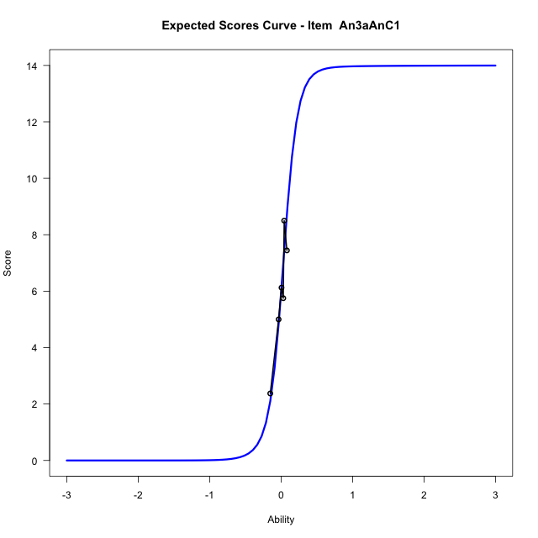
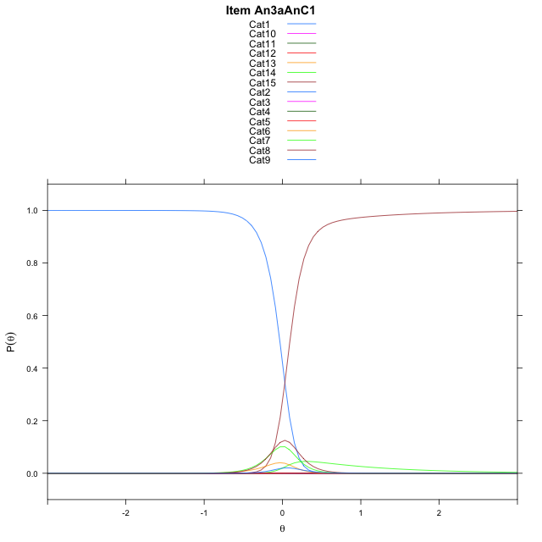
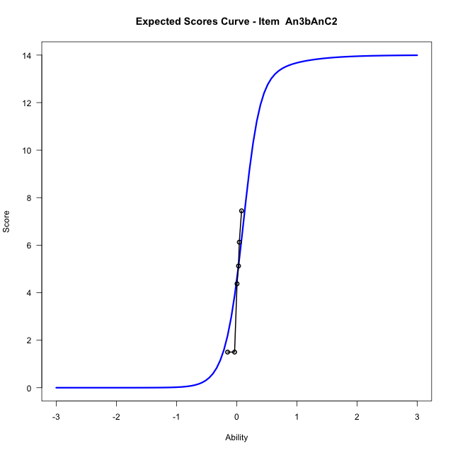
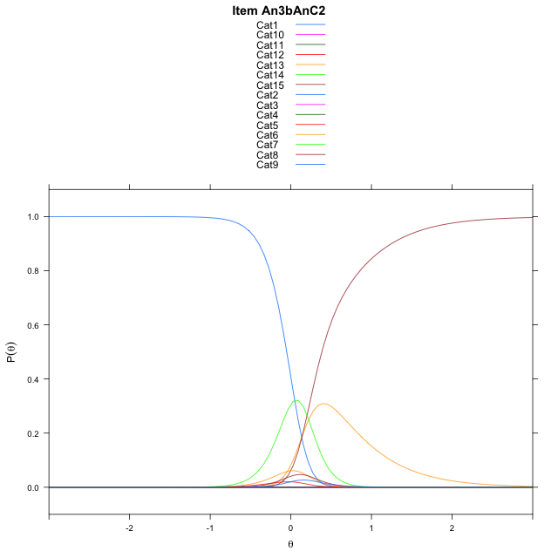
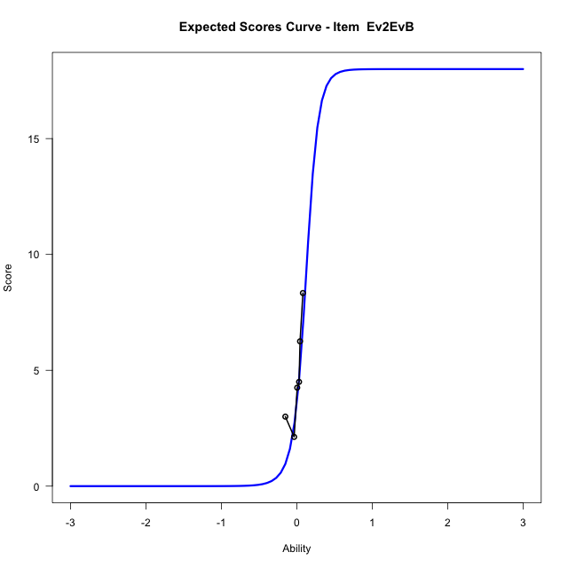
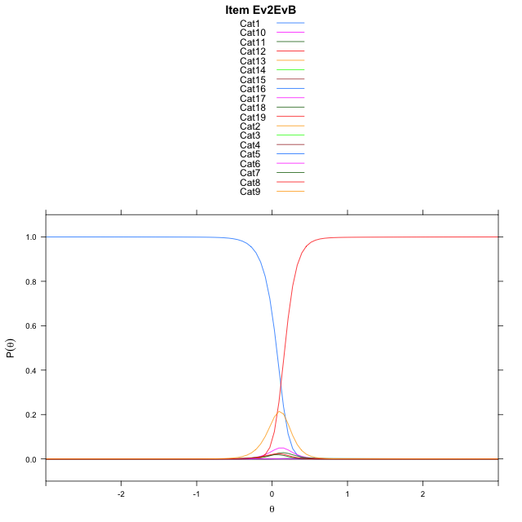
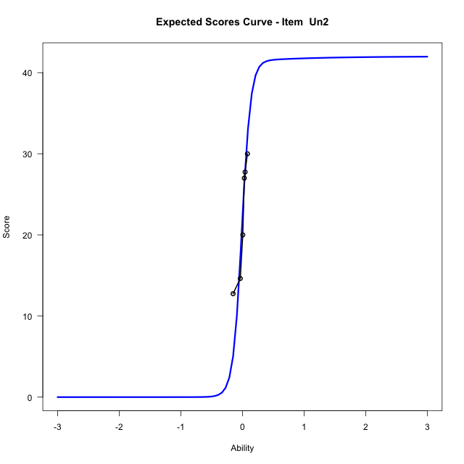
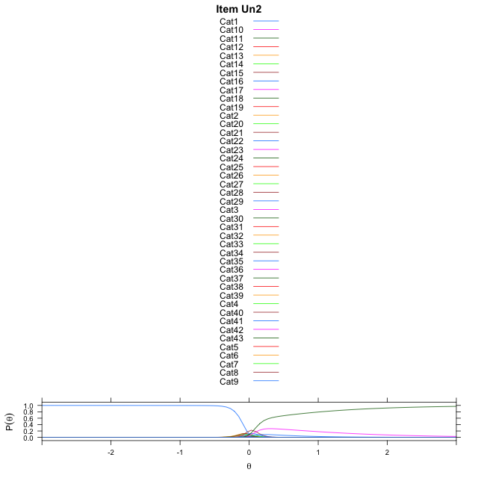
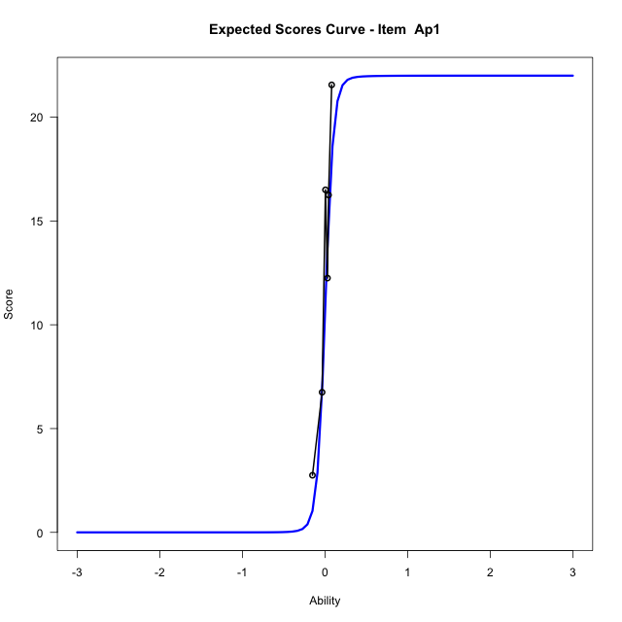
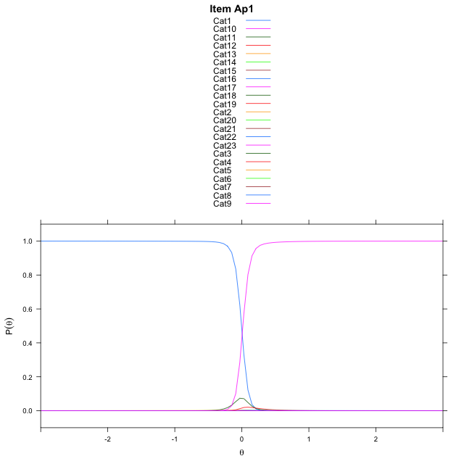
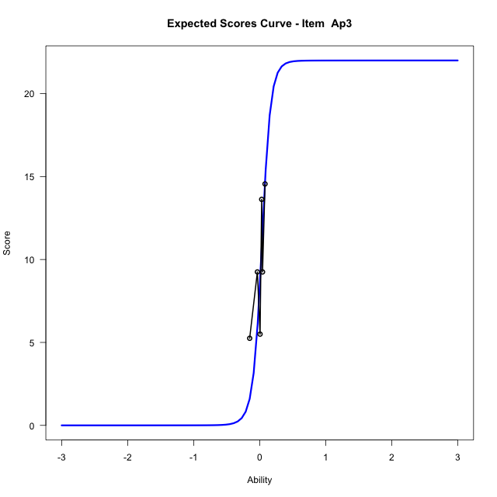

Estimate items information for the measurement model

Full Item Information
item | N | M | xsi.item | AXsi_.Cat1 | AXsi_.Cat2 | AXsi_.Cat3 | AXsi_.Cat4 | AXsi_.Cat5 | AXsi_.Cat6 | AXsi_.Cat7 | AXsi_.Cat8 | AXsi_.Cat9 | AXsi_.Cat10 | AXsi_.Cat11 | AXsi_.Cat12 | AXsi_.Cat13 | AXsi_.Cat14 | AXsi_.Cat15 | AXsi_.Cat16 | AXsi_.Cat17 | AXsi_.Cat18 | AXsi_.Cat19 | AXsi_.Cat20 | AXsi_.Cat21 | AXsi_.Cat22 | AXsi_.Cat23 | AXsi_.Cat24 | AXsi_.Cat25 | AXsi_.Cat26 | AXsi_.Cat27 | AXsi_.Cat28 | AXsi_.Cat29 | AXsi_.Cat30 | AXsi_.Cat31 | AXsi_.Cat32 | AXsi_.Cat33 | AXsi_.Cat34 | AXsi_.Cat35 | AXsi_.Cat36 | AXsi_.Cat37 | AXsi_.Cat38 | AXsi_.Cat39 | AXsi_.Cat40 | AXsi_.Cat41 | AXsi_.Cat42 | B.Cat1.Dim1 | B.Cat2.Dim1 | B.Cat3.Dim1 | B.Cat4.Dim1 | B.Cat5.Dim1 | B.Cat6.Dim1 | B.Cat7.Dim1 | B.Cat8.Dim1 | B.Cat9.Dim1 | B.Cat10.Dim1 | B.Cat11.Dim1 | B.Cat12.Dim1 | B.Cat13.Dim1 | B.Cat14.Dim1 | B.Cat15.Dim1 | B.Cat16.Dim1 | B.Cat17.Dim1 | B.Cat18.Dim1 | B.Cat19.Dim1 | B.Cat20.Dim1 | B.Cat21.Dim1 | B.Cat22.Dim1 | B.Cat23.Dim1 | B.Cat24.Dim1 | B.Cat25.Dim1 | B.Cat26.Dim1 | B.Cat27.Dim1 | B.Cat28.Dim1 | B.Cat29.Dim1 | B.Cat30.Dim1 | B.Cat31.Dim1 | B.Cat32.Dim1 | B.Cat33.Dim1 | B.Cat34.Dim1 | B.Cat35.Dim1 | B.Cat36.Dim1 | B.Cat37.Dim1 | B.Cat38.Dim1 | B.Cat39.Dim1 | B.Cat40.Dim1 | B.Cat41.Dim1 | B.Cat42.Dim1
An3aAnC1 | 49 | 5.8979591837 | 0.0303527395 | 6.4431451523 | 7.9736488313 | 7.8912540707 | 6.5873500472 | 2.3557212701 | 1.4091984462 | 1.2249983278 | 3.069952157 | 6.783062255 | 7.8675343378 | 7.4685509816 | 6.7163372926 | 3.0483886725 | 0.424938353 |  |  |  |  |  |  |  |  |  |  |  |  |  |  |  |  |  |  |  |  |  |  |  |  |  |  |  |  | 1 | 2 | 3 | 4 | 5 | 6 | 7 | 8 | 9 | 10 | 11 | 12 | 13 | 14 | 0 | 0 | 0 | 0 | 0 | 0 | 0 | 0 | 0 | 0 | 0 | 0 | 0 | 0 | 0 | 0 | 0 | 0 | 0 | 0 | 0 | 0 | 0 | 0 | 0 | 0 | 0 | 0
An3bAnC2 | 49 | 4.4081632653 | 0.13545414411 | 7.3644928568 | 8.4401859129 | 7.6169947473 | 3.0072932639 | 1.8953663269 | 0.28613868073 | 2.3010221136 | 3.0010817445 | 8.2020553192 | 9.0227697177 | 7.9847071942 | 1.6106871156 | 7.8596722039 | 1.8963580175 |  |  |  |  |  |  |  |  |  |  |  |  |  |  |  |  |  |  |  |  |  |  |  |  |  |  |  |  | 1 | 2 | 3 | 4 | 5 | 6 | 7 | 8 | 9 | 10 | 11 | 12 | 13 | 14 | 0 | 0 | 0 | 0 | 0 | 0 | 0 | 0 | 0 | 0 | 0 | 0 | 0 | 0 | 0 | 0 | 0 | 0 | 0 | 0 | 0 | 0 | 0 | 0 | 0 | 0 | 0 | 0
Ev2EvB | 49 | 4.8163265306 | 0.11665179789 | 6.2929818393 | 8.3764035794 | 8.5882412887 | 7.8148830388 | 6.499059796 | 3.6181951903 | 3.4779458311 | 1.3657892194 | 2.9318781985 | 3.6379968159 | 7.2413726409 | 8.704495163 | 9.780919772 | 10.134915861 | 10.118454974 | 9.2630724194 | 7.6461529234 | 2.099732362 |  |  |  |  |  |  |  |  |  |  |  |  |  |  |  |  |  |  |  |  |  |  |  |  | 1 | 2 | 3 | 4 | 5 | 6 | 7 | 8 | 9 | 10 | 11 | 12 | 13 | 14 | 15 | 16 | 17 | 18 | 0 | 0 | 0 | 0 | 0 | 0 | 0 | 0 | 0 | 0 | 0 | 0 | 0 | 0 | 0 | 0 | 0 | 0 | 0 | 0 | 0 | 0 | 0 | 0
Un2 | 49 | 22.183673469 | 0.0058178048568 | 4.9934892024 | 6.8935459659 | 7.5885623572 | 8.6215224521 | 8.6984269831 | 8.274888894 | 8.0246528 | 7.4769272785 | 6.2185985698 | 3.9887963346 | 0.5831945761 | -0.20663037664 | -0.098364021194 | -0.3902633519 | 3.5298243843 | 4.9825088577 | 5.7817495231 | 6.2760466299 | 6.3397102406 | 6.1428134077 | 5.794829661 | 4.9423619748 | 3.7130984605 | 1.3752015203 | 1.1903752959 | -0.22465157601 | -1.2611725167 | -0.60646556263 | 1.3429597932 | 4.5618675 | 6.240969669 | 7.1187886896 | 7.8862932292 | 8.2406096119 | 8.1677901332 | 7.3959095222 | 7.0283359263 | 6.2021480055 | 4.8178463417 | 1.5212319161 | 0.70665376303 | 0.24434780398 | 1 | 2 | 3 | 4 | 5 | 6 | 7 | 8 | 9 | 10 | 11 | 12 | 13 | 14 | 15 | 16 | 17 | 18 | 19 | 20 | 21 | 22 | 23 | 24 | 25 | 26 | 27 | 28 | 29 | 30 | 31 | 32 | 33 | 34 | 35 | 36 | 37 | 38 | 39 | 40 | 41 | 42
Ap1 | 49 | 12.857142857 | -0.028620225054 | 6.0478911955 | 7.9006850372 | 8.5950446524 | 8.8163804277 | 9.1609000785 | 8.985591956 | 8.6141454425 | 7.644114051 | 5.9826147348 | 1.5048520214 | 6.0002297071 | 7.441342106 | 8.0248755284 | 8.1047945366 | 8.0813419215 | 7.43689331 | 5.9798841325 | 2.7880185676 | 5.7077831803 | 6.5939194179 | 5.5934949061 | -0.62964495119 |  |  |  |  |  |  |  |  |  |  |  |  |  |  |  |  |  |  |  |  | 1 | 2 | 3 | 4 | 5 | 6 | 7 | 8 | 9 | 10 | 11 | 12 | 13 | 14 | 15 | 16 | 17 | 18 | 19 | 20 | 21 | 22 | 0 | 0 | 0 | 0 | 0 | 0 | 0 | 0 | 0 | 0 | 0 | 0 | 0 | 0 | 0 | 0 | 0 | 0 | 0 | 0
Ap3 | 49 | 9.6734693878 | 0.0010526457246 | 4.661505887 | 6.219450928 | 6.9831909242 | 7.2461902886 | 7.0765909412 | 7.1920243927 | 7.321513392 | 6.5011449048 | 4.5026545892 | 0.47674335787 | 1.4658558535 | 3.1191122594 | 5.056444321 | 6.35195475 | 7.3345635704 | 7.8134723636 | 7.801038934 | 7.1350681809 | 6.9428168387 | 6.2502374404 | 4.6872972355 | 0.023158205942 |  |  |  |  |  |  |  |  |  |  |  |  |  |  |  |  |  |  |  |  | 1 | 2 | 3 | 4 | 5 | 6 | 7 | 8 | 9 | 10 | 11 | 12 | 13 | 14 | 15 | 16 | 17 | 18 | 19 | 20 | 21 | 22 | 0 | 0 | 0 | 0 | 0 | 0 | 0 | 0 | 0 | 0 | 0 | 0 | 0 | 0 | 0 | 0 | 0 | 0 | 0 | 0

Thurstonian Thresholds (category-wise)
 | Cat1 | Cat2 | Cat3 | Cat4 | Cat5 | Cat6 | Cat7 | Cat8 | Cat9 | Cat10 | Cat11 | Cat12 | Cat13 | Cat14 | Cat15 | Cat16 | Cat17 | Cat18 | Cat19 | Cat20 | Cat21 | Cat22 | Cat23 | Cat24 | Cat25 | Cat26 | Cat27 | Cat28 | Cat29 | Cat30 | Cat31 | Cat32 | Cat33 | Cat34 | Cat35 | Cat36 | Cat37 | Cat38 | Cat39 | Cat40 | Cat41 | Cat42
An3aAnC1 | -0.032867431641 | -0.032501220703 | -0.032501220703 | -0.032318115234 | -0.032135009766 | -0.015838623047 | 0.024444580078 | 0.072052001953 | 0.079925537109 | 0.080108642578 | 0.080108642578 | 0.080291748047 | 0.080657958984 | 0.093292236328
An3bAnC2 | -0.050628662109 | -0.050445556641 | -0.050262451172 | -0.050262451172 | -0.038909912109 | -0.0057678222656 | 0.16470336914 | 0.18685913086 | 0.19967651367 | 0.19967651367 | 0.19967651367 | 0.19985961914 | 0.38314819336 | 0.3840637207
Ev2EvB | 0.059417724609 | 0.059783935547 | 0.059783935547 | 0.059783935547 | 0.059967041016 | 0.060333251953 | 0.066741943359 | 0.074798583984 | 0.14437866211 | 0.15957641602 | 0.16818237305 | 0.16836547852 | 0.16854858398 | 0.16854858398 | 0.16854858398 | 0.16854858398 | 0.16873168945 | 0.16909790039
Un2 | -0.10940551758 | -0.1086730957 | -0.1086730957 | -0.1086730957 | -0.1086730957 | -0.1086730957 | -0.1086730957 | -0.1086730957 | -0.10848999023 | -0.10848999023 | -0.10794067383 | -0.093475341797 | -0.065093994141 | -0.042938232422 | -0.018951416016 | -0.018585205078 | -0.018402099609 | -0.018402099609 | -0.018402099609 | -0.018402099609 | -0.018402099609 | -0.018218994141 | -0.018218994141 | -0.018035888672 | -0.015106201172 | -0.011810302734 | 0.0033874511719 | 0.054656982422 | 0.083038330078 | 0.087066650391 | 0.087249755859 | 0.087432861328 | 0.087432861328 | 0.087432861328 | 0.087432861328 | 0.087432861328 | 0.087432861328 | 0.087432861328 | 0.087615966797 | 0.087982177734 | 0.10446166992 | 0.19473266602
...
Item Infit/Outfit Statistic
Ap3_Cat16 | 0.91570651538 | -0.93048146745 | 0.35212185519 | 1 | 0.91570651578 | -0.93048146272 | 0.35212185764 | 1
Ap3_Cat17 | 0.91573251402 | -0.92988984175 | 0.35242812307 | 1 | 0.91573251442 | -0.92988983702 | 0.35242812552 | 1
Ap3_Cat18 | 0.91575709081 | -0.92933116135 | 0.35271749082 | 1 | 0.91575709121 | -0.92933115663 | 0.35271749327 | 1
Ap3_Cat19 | 0.91580278357 | -0.92829398991 | 0.35325509081 | 1 | 0.91580278398 | -0.92829398518 | 0.35325509326 | 1
Ap3_Cat20 | 0.91585945131 | -0.92701042732 | 0.35392112039 | 1 | 0.91585945171 | -0.9270104226 | 0.35392112284 | 1
Ap3_Cat21 | 0.91598079368 | -0.92427200763 | 0.35534471312 | 1 | 0.91598079408 | -0.92427200291 | 0.35534471558 | 1
Ap3_Cat22 | 0.91678452215 | -0.90646717123 | 0.36468863338 | 1 | 0.91678452255 | -0.90646716655 | 0.36468863586 | 1

Box plot of expected curves

stacking-pos-Estimate-Items
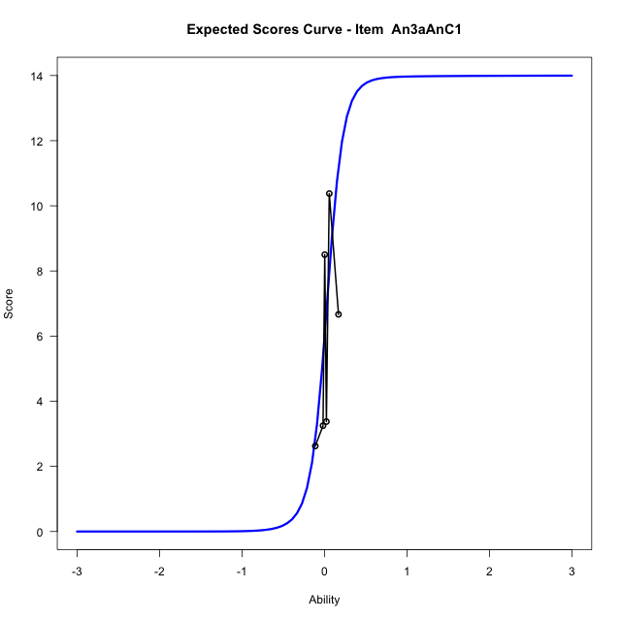
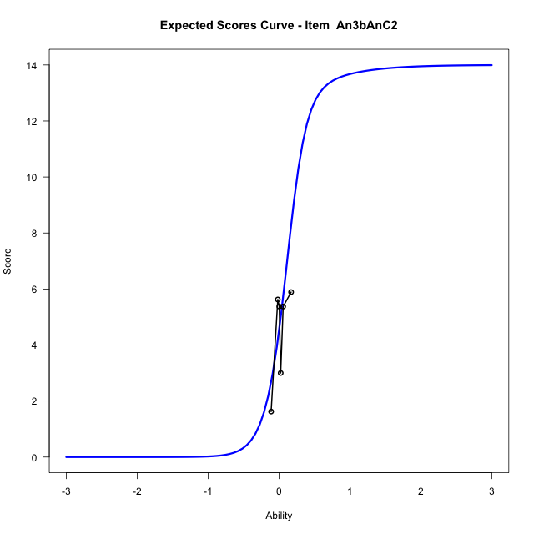
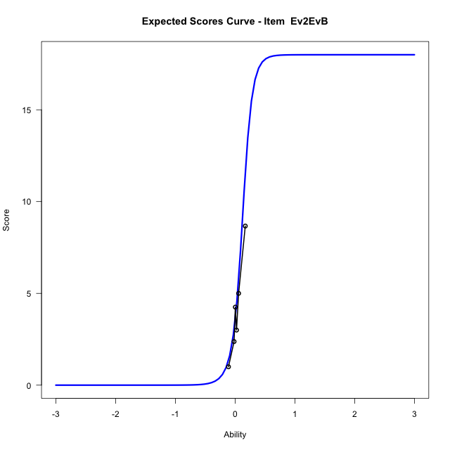
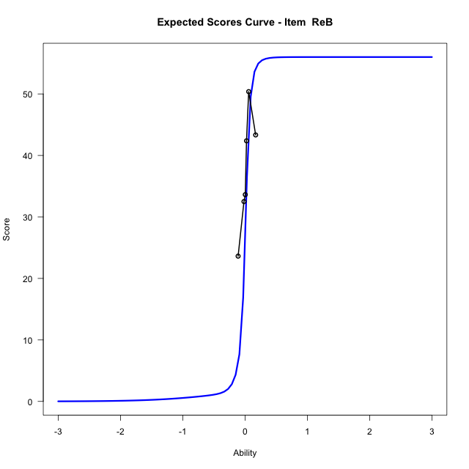
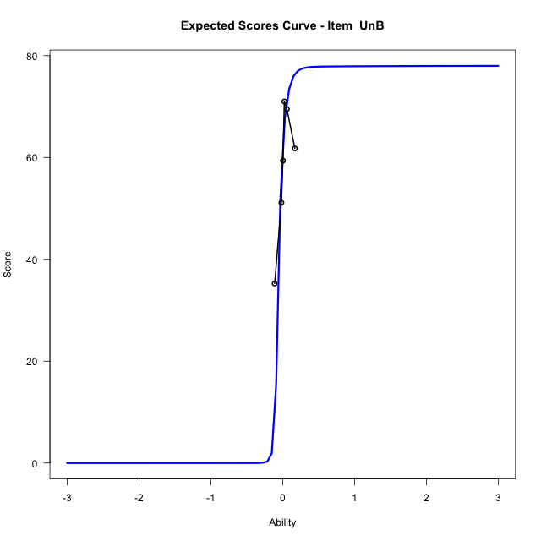
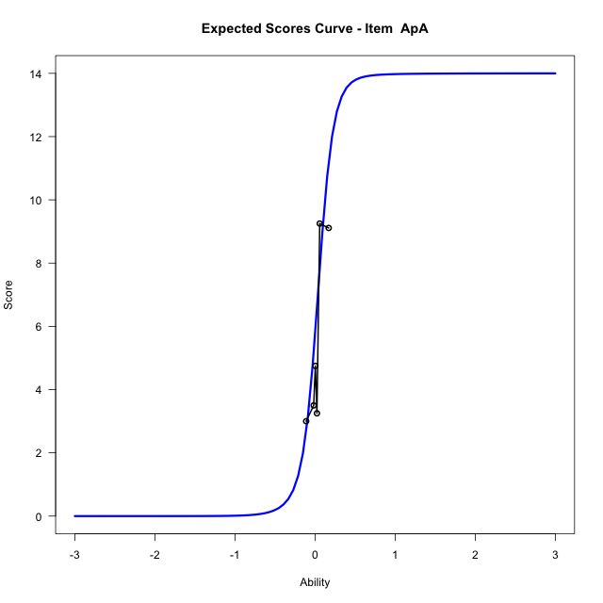
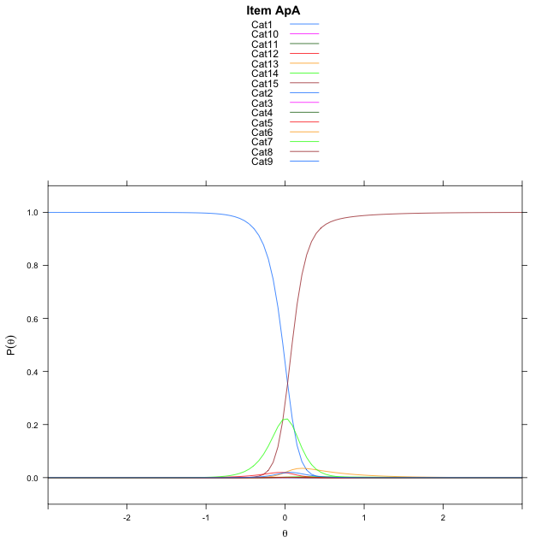


...
Item Infit/Outfit Statistic
ApC_Cat12 | 0.79197061965 | -0.95989534727 | 0.33710788811 | 1 | 0.79197062015 | -0.95989534459 | 0.33710788946 | 1
ApC_Cat13 | 0.79205075979 | -0.95926756047 | 0.33742397305 | 1 | 0.79205076029 | -0.95926755779 | 0.33742397441 | 1
ApC_Cat14 | 0.79210437405 | -0.95884774933 | 0.33763545038 | 1 | 0.79210437455 | -0.95884774665 | 0.33763545174 | 1
ApC_Cat15 | 0.79216095674 | -0.95840485313 | 0.33785864897 | 1 | 0.79216095724 | -0.95840485044 | 0.33785865032 | 1
ApC_Cat16 | 0.79225939986 | -0.95763468495 | 0.3382470027 | 1 | 0.79225940036 | -0.95763468227 | 0.33824700406 | 1
ApC_Cat17 | 0.79246416727 | -0.95603426231 | 0.33905492473 | 1 | 0.79246416777 | -0.95603425962 | 0.33905492609 | 1
ApC_Cat18 | 0.79386711359 | -0.94512570534 | 0.34459470336 | 1 | 0.7938671141 | -0.94512570265 | 0.34459470473 | 1

Box plot of expected curves

racking-Estimate-Items
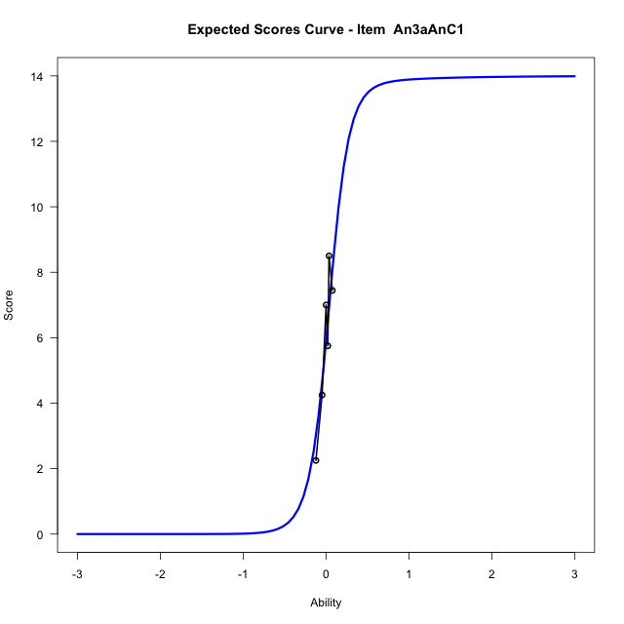
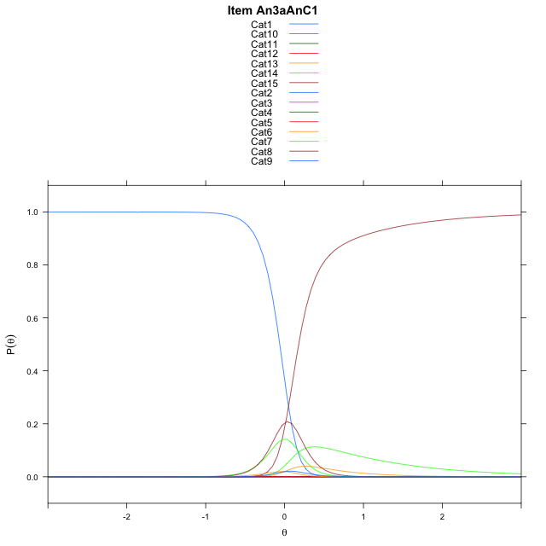
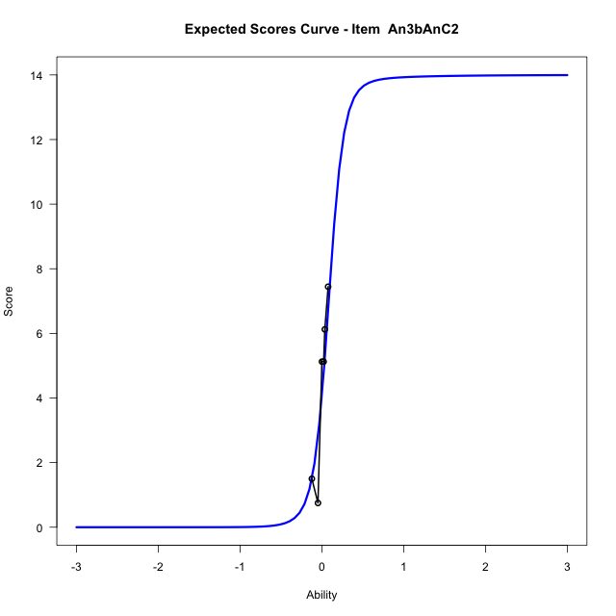
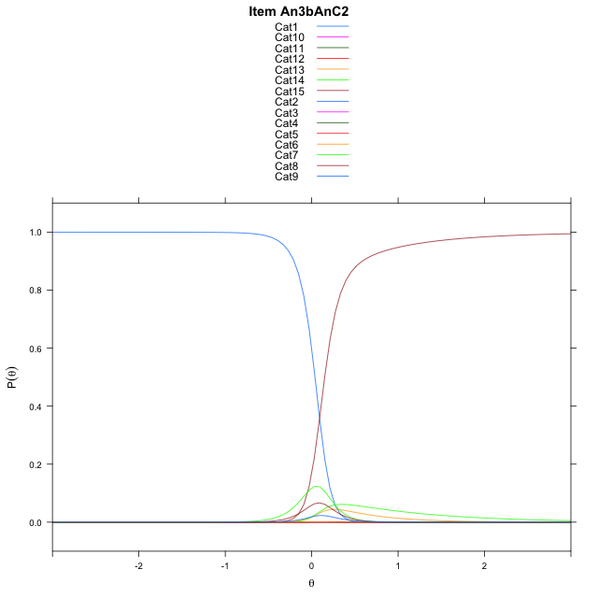
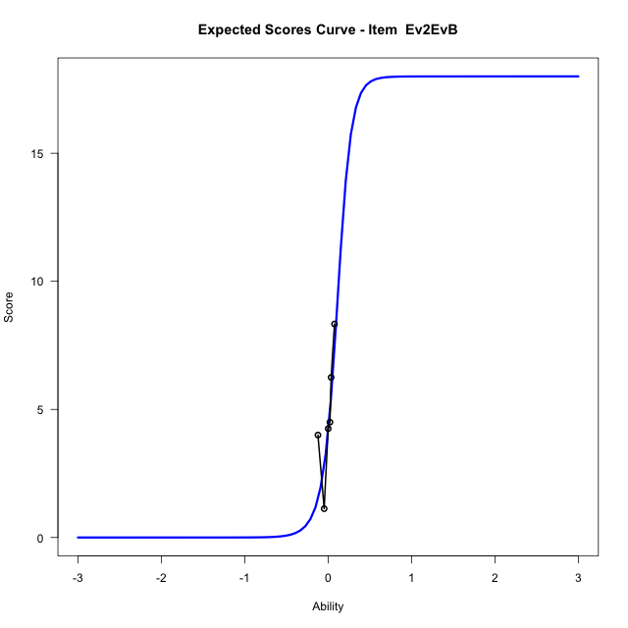
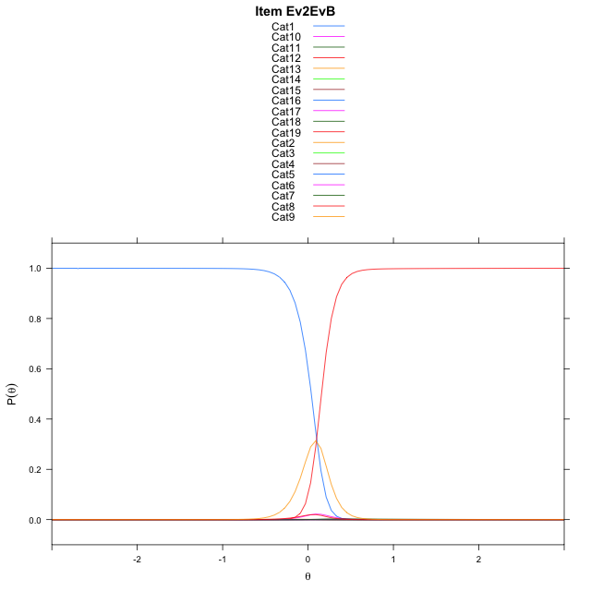

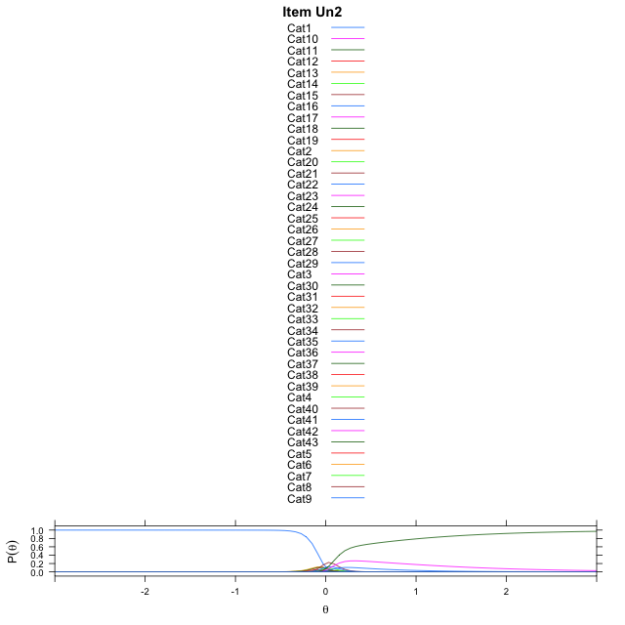
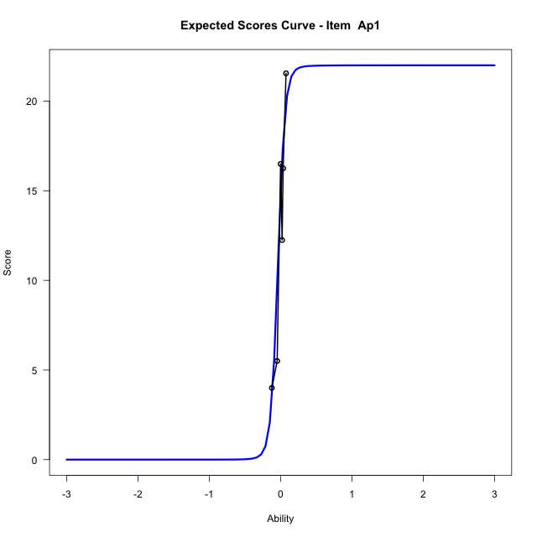
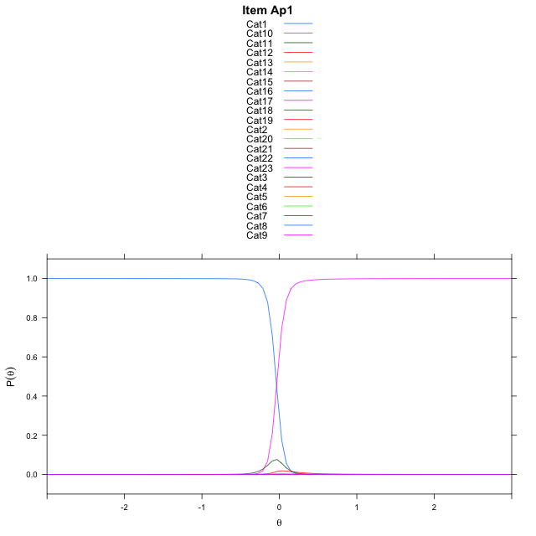
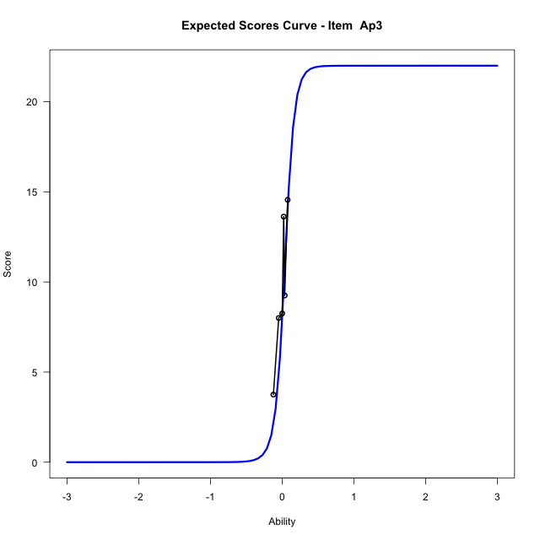

...
Item Infit/Outfit Statistic
Ap3_Cat16 | 0.97423759916 | -2.7951284963 | 0.0051879090242 | 0.67232343819 | 0.97423759955 | -2.7951284536 | 0.0051879097101 | 0.67232352755
Ap3_Cat17 | 0.97416888518 | -2.7945279983 | 0.0051975539854 | 0.67232343819 | 0.97416888557 | -2.7945279557 | 0.0051975546705 | 0.67232352755
Ap3_Cat18 | 0.97411588232 | -2.7940645711 | 0.0052050084418 | 0.67232343819 | 0.97411588271 | -2.7940645286 | 0.0052050091263 | 0.67232352755
Ap3_Cat19 | 0.97405670049 | -2.7935468816 | 0.0052133471581 | 0.67232343819 | 0.97405670088 | -2.7935468392 | 0.0052133478418 | 0.67232352755
Ap3_Cat20 | 0.97396474624 | -2.7927420202 | 0.005226335483 | 0.67232343819 | 0.97396474663 | -2.792741978 | 0.0052263361656 | 0.67232352755
Ap3_Cat21 | 0.97372952483 | -2.7906804045 | 0.0052597379382 | 0.67232343819 | 0.97372952522 | -2.7906803626 | 0.005259738618 | 0.67232352755
Ap3_Cat22 | 0.97146845773 | -2.7706570653 | 0.0055943311941 | 0.68810273688 | 0.97146845812 | -2.7706570271 | 0.0055943318504 | 0.68810281759

Box plot of expected curves

